WRN
入力は種別ごとにカラーリングする
■ Variation
■ Vehicle Information
■ Power pass time
■ Other Domain
■ HardWire
■ CAN Rx Hook timeout
■ CAN Rx Hook Flag
■ CAN Rx Hook Signal
■ CAN Rx Message Status & Signal
■ （上記以外）
 |  |  |  |  |  |  |  |  |  |  |  |  |  |  |  |  |  |  |  |  |  |  |  |  |  |  |  |  |  |  |  |  | → | bit
 | Table Type | INDEX | 31 | 30 | 29 | 28 | 27 | 26 | 25 | 24 | 23 | 22 | 21 | 20 | 19 | 18 | 17 | 16 | 15 | 14 | 13 | 12 | 11 | 10 | 9 | 8 | 7 | 6 | 5 | 4 | 3 | 2 | 1 | 0 | REQ
 | Search Table |  | ALERT_VOM_RWT_EN | [reserved] | ALERT_VOM_VCS_ON | ALERT_VOM_IGN_ON | ALERT_VOM_IGN_OFF_WT | ALERT_VOM_IGN_OFF | ALERT_VOM_BAT_WT | ALERT_VOM_BAT_AO | [reserved] | [reserved] | [reserved] | [reserved] | [reserved] | [reserved] | [reserved] | [reserved] | [reserved] | [reserved] | [reserved] | [reserved] | [reserved] | [reserved] | [reserved] | [reserved] | [reserved] | ENG1S97_STS/ENG1G97_STS | B_GPFMID_SIG |  |  | B_GPFTT_SIG |  |  |  | シート名称は、CH Nameと同じにすること。 1CHしか存在しない場合、機能名と同じにすること。
Master Table |  |  |  |  |  |  |  |  |  |  |  |  |  |  |  |  |  |  |  |  |  |  |  |  |  |  |  |  |  |  |  |  |  |  |  | 貼り付けコード
 |  |  |  |  |  |  |  |  |  |  |  |  |  |  |  |  |  |  |  |  |  |  |  |  |  |  |  |  |  |  |  |  |  |  |  | static const U4 u4_sp_ALERT_P_GPF_WRN_CRIT[ALERT_P_GPF_WRN_NUM_DST] = { | static const U4 u4_sp_ALERT_P_GPF_WRN_MASK[ALERT_P_GPF_WRN_NUM_DST] = { | static const U1 u1_sp_ALERT_P_GPF_WRN_DST[ALERT_P_GPF_WRN_NUM_DST] = { | const ST_ALERT_MTRX st_gp_ALERT_P_GPF_MTRX[2] = { | #define ALERT_P_GPF_WRN_NUM_DST (38U)
 | Table WRN | 0 | × | × | × | × | × | × | × | × | × | × | × | × | × | × | × | × | × | × | × | × | × | × | × | × | × | 0 | 0 | 0 | 0 | 0 | 0 | 1 | ON | (U4)0x00000001U, /* 00 ON */ | (U4)0x0000007FU, /* 00 ON */ | (U1)ALERT_REQ_P_GPF_WRN_ON, /* 00 ON */ | { | MtxSrch変数名 | WRN
 |  | 1 | × | × | × | × | × | × | × | × | × | × | × | × | × | × | × | × | × | × | × | × | × | × | × | × | × | 0 | 0 | 0 | 0 | 0 | 1 | 0 | FLASH1_RW | (U4)0x00000002U, /* 01 FLASH1_RW */ | (U4)0x0000007FU, /* 01 FLASH1_RW */ | (U1)ALERT_REQ_P_GPF_WRN_FLASH1_RW, /* 01 FLASH1_RW */ | &u4_s_AlertP_gpfWrnSrcchk, /* fp_u4_SRC_CHK */ | Use MtxSrch | 1
 |  | 2 | × | × | × | × | × | × | × | × | × | × | × | × | × | × | × | × | × | × | × | × | × | × | × | × | × | 0 | 0 | 0 | 0 | 0 | 1 | 1 | FLASH2 | (U4)0x00000003U, /* 02 FLASH2 */ | (U4)0x0000007FU, /* 02 FLASH2 */ | (U1)ALERT_REQ_P_GPF_WRN_FLASH2, /* 02 FLASH2 */ | &vd_s_AlertP_gpfWrnRwTx, /* fp_vd_XDST */ | CRIT_NAME | u4_sp_ALERT_P_GPF_WRN_CRIT
 |  | 3 | × | × | × | × | × | × | × | × | × | × | × | × | × | × | × | × | × | × | × | × | × | × | × | × | × | 0 | 0 | 0 | 1 | 0 | 0 | 0 | CAUTION | (U4)0x00000008U, /* 03 CAUTION */ | (U4)0x0000007FU, /* 03 CAUTION */ | (U1)ALERT_REQ_P_GPF_WRN_CAUTION, /* 03 CAUTION */ |  | MASK_NAME | u4_sp_ALERT_P_GPF_WRN_MASK
 |  | 4 | × | × | × | × | × | × | × | × | × | × | × | × | × | × | × | × | × | × | × | × | × | × | × | × | × | 0 | 0 | 0 | 1 | 0 | 0 | 1 | ON_CAUTION | (U4)0x00000009U, /* 04 ON_CAUTION */ | (U4)0x0000007FU, /* 04 ON_CAUTION */ | (U1)ALERT_REQ_P_GPF_WRN_ON_CAUTION, /* 04 ON_CAUTION */ | &u4_sp_ALERT_P_GPF_WRN_MASK[0], /* u4p_MASK */ | MTXSRCH_DEF | ALERT_P_GPF_WRN_NUM_DST
 |  | 5 | × | × | × | × | × | × | × | × | × | × | × | × | × | × | × | × | × | × | × | × | × | × | × | × | × | 0 | 0 | 0 | 1 | 0 | 1 | 0 | FLSH1_CAU_RW | (U4)0x0000000AU, /* 05 FLSH1_CAU_RW */ | (U4)0x0000007FU, /* 05 FLSH1_CAU_RW */ | (U1)ALERT_REQ_P_GPF_WRN_FLSH1_CAU_RW, /* 05 FLSH1_CAU_RW */ | &u4_sp_ALERT_P_GPF_WRN_CRIT[0], /* u4p_CRIT */ | MTXSRCH_OUT_DEF | u1_sp_ALERT_P_GPF_WRN_DST
 |  | 6 | × | × | × | × | × | × | × | × | × | × | × | × | × | × | × | × | × | × | × | × | × | × | × | × | × | 0 | 0 | 0 | 1 | 0 | 1 | 1 | FLASH2_CAU | (U4)0x0000000BU, /* 06 FLASH2_CAU */ | (U4)0x0000007FU, /* 06 FLASH2_CAU */ | (U1)ALERT_REQ_P_GPF_WRN_FLASH2_CAU, /* 06 FLASH2_CAU */ |  | ALERT_MTRX_NAME | st_gp_ALERT_P_GPF_MTRX[2]
 |  | 7 | × | × | × | × | × | × | × | × | × | × | × | × | × | × | × | × | × | × | × | × | × | × | × | × | × | 0 | 0 | 0 | 1 | 1 | × | × | CAUTION | (U4)0x0000000CU, /* 07 CAUTION */ | (U4)0x0000007CU, /* 07 CAUTION */ | (U1)ALERT_REQ_P_GPF_WRN_CAUTION, /* 07 CAUTION */ | &u1_sp_ALERT_P_GPF_WRN_DST[0], /* u1p_DST */ | SRCH_NUM | 38
 |  | 8 | × | × | × | × | × | × | × | × | × | × | × | × | × | × | × | × | × | × | × | × | × | × | × | × | × | 0 | 0 | 1 | 0 | 0 | 0 | 0 | WARNING_RW | (U4)0x00000010U, /* 08 WARNING_RW */ | (U4)0x0000007FU, /* 08 WARNING_RW */ | (U1)ALERT_REQ_P_GPF_WRN_WARNING_RW, /* 08 WARNING_RW */ | (U2)ALERT_P_GPF_WRN_NUM_DST, /* u2_num_srch */ | SRC CHK | u4_s_AlertP_gpfWrnSrcchk
 |  | 9 | × | × | × | × | × | × | × | × | × | × | × | × | × | × | × | × | × | × | × | × | × | × | × | × | × | 0 | 0 | 1 | 0 | 0 | 0 | 1 | ON_WRN_RW | (U4)0x00000011U, /* 09 ON_WRN_RW */ | (U4)0x0000007FU, /* 09 ON_WRN_RW */ | (U1)ALERT_REQ_P_GPF_WRN_ON_WRN_RW, /* 09 ON_WRN_RW */ | (U1)ALERT_VOM_IGN_ON /* u1_vom_act */ | RWTX | vd_s_AlertP_gpfWrnRwTx
 |  | 10 | × | × | × | × | × | × | × | × | × | × | × | × | × | × | × | × | × | × | × | × | × | × | × | × | × | 0 | 0 | 1 | 0 | 0 | 1 | 0 | FLSH1_WRN_RW | (U4)0x00000012U, /* 10 FLSH1_WRN_RW */ | (U4)0x0000007FU, /* 10 FLSH1_WRN_RW */ | (U1)ALERT_REQ_P_GPF_WRN_FLSH1_WRN_RW, /* 10 FLSH1_WRN_RW */ | } | ACT | ALERT_VOM_IGN_ON
 |  | 11 | × | × | × | × | × | × | × | × | × | × | × | × | × | × | × | × | × | × | × | × | × | × | × | × | × | 0 | 0 | 1 | 0 | 0 | 1 | 1 | FLSH2_WRN_RW | (U4)0x00000013U, /* 11 FLSH2_WRN_RW */ | (U4)0x0000007FU, /* 11 FLSH2_WRN_RW */ | (U1)ALERT_REQ_P_GPF_WRN_FLSH2_WRN_RW, /* 11 FLSH2_WRN_RW */ | }; | ALERT_MTRX変数名 | P_GPF
 |  | 12 | × | × | × | × | × | × | × | × | × | × | × | × | × | × | × | × | × | × | × | × | × | × | × | × | × | 0 | 0 | 1 | 0 | 1 | × | × | WARNING_RW | (U4)0x00000014U, /* 12 WARNING_RW */ | (U4)0x0000007CU, /* 12 WARNING_RW */ | (U1)ALERT_REQ_P_GPF_WRN_WARNING_RW, /* 12 WARNING_RW */
 |  | 13 | × | × | × | × | × | × | × | × | × | × | × | × | × | × | × | × | × | × | × | × | × | × | × | × | × | 0 | 0 | 1 | 1 | 0 | 0 | 0 | REGENERATION | (U4)0x00000018U, /* 13 REGENERATION */ | (U4)0x0000007FU, /* 13 REGENERATION */ | (U1)ALERT_REQ_P_GPF_WRN_REGENERATION, /* 13 REGENERATION */
 |  | 14 | × | × | × | × | × | × | × | × | × | × | × | × | × | × | × | × | × | × | × | × | × | × | × | × | × | 0 | 0 | 1 | 1 | 0 | 0 | 1 | ON_REGEN | (U4)0x00000019U, /* 14 ON_REGEN */ | (U4)0x0000007FU, /* 14 ON_REGEN */ | (U1)ALERT_REQ_P_GPF_WRN_ON_REGEN, /* 14 ON_REGEN */
 |  | 15 | × | × | × | × | × | × | × | × | × | × | × | × | × | × | × | × | × | × | × | × | × | × | × | × | × | 0 | 0 | 1 | 1 | 0 | 1 | 0 | FLSH1_REG_RW | (U4)0x0000001AU, /* 15 FLSH1_REG_RW */ | (U4)0x0000007FU, /* 15 FLSH1_REG_RW */ | (U1)ALERT_REQ_P_GPF_WRN_FLSH1_REG_RW, /* 15 FLSH1_REG_RW */
 |  | 16 | × | × | × | × | × | × | × | × | × | × | × | × | × | × | × | × | × | × | × | × | × | × | × | × | × | 0 | 0 | 1 | 1 | 0 | 1 | 1 | FLASH2_REGEN | (U4)0x0000001BU, /* 16 FLASH2_REGEN */ | (U4)0x0000007FU, /* 16 FLASH2_REGEN */ | (U1)ALERT_REQ_P_GPF_WRN_FLASH2_REGEN, /* 16 FLASH2_REGEN */
 |  | 17 | × | × | × | × | × | × | × | × | × | × | × | × | × | × | × | × | × | × | × | × | × | × | × | × | × | 0 | 0 | 1 | 1 | 1 | × | × | REGENERATION | (U4)0x0000001CU, /* 17 REGENERATION */ | (U4)0x0000007CU, /* 17 REGENERATION */ | (U1)ALERT_REQ_P_GPF_WRN_REGENERATION, /* 17 REGENERATION */
 |  | 18 | × | × | × | × | × | × | × | × | × | × | × | × | × | × | × | × | × | × | × | × | × | × | × | × | × | 0 | 1 | 0 | 0 | 0 | 0 | 0 | ALERT | (U4)0x00000020U, /* 18 ALERT */ | (U4)0x0000007FU, /* 18 ALERT */ | (U1)ALERT_REQ_P_GPF_WRN_ALERT, /* 18 ALERT */
 |  | 19 | × | × | × | × | × | × | × | × | × | × | × | × | × | × | × | × | × | × | × | × | × | × | × | × | × | 0 | 1 | 0 | 0 | 0 | 0 | 1 | ON_ALT | (U4)0x00000021U, /* 19 ON_ALT */ | (U4)0x0000007FU, /* 19 ON_ALT */ | (U1)ALERT_REQ_P_GPF_WRN_ON_ALT, /* 19 ON_ALT */
 |  | 20 | × | × | × | × | × | × | × | × | × | × | × | × | × | × | × | × | × | × | × | × | × | × | × | × | × | 0 | 1 | 0 | 0 | 0 | 1 | 0 | FLSH1_ALT_RW | (U4)0x00000022U, /* 20 FLSH1_ALT_RW */ | (U4)0x0000007FU, /* 20 FLSH1_ALT_RW */ | (U1)ALERT_REQ_P_GPF_WRN_FLSH1_ALT_RW, /* 20 FLSH1_ALT_RW */
 |  | 21 | × | × | × | × | × | × | × | × | × | × | × | × | × | × | × | × | × | × | × | × | × | × | × | × | × | 0 | 1 | 0 | 0 | 0 | 1 | 1 | FLSH2_ALT | (U4)0x00000023U, /* 21 FLSH2_ALT */ | (U4)0x0000007FU, /* 21 FLSH2_ALT */ | (U1)ALERT_REQ_P_GPF_WRN_FLSH2_ALT, /* 21 FLSH2_ALT */
 |  | 22 | × | × | × | × | × | × | × | × | × | × | × | × | × | × | × | × | × | × | × | × | × | × | × | × | × | 0 | 1 | 0 | 0 | 1 | × | × | ALERT | (U4)0x00000024U, /* 22 ALERT */ | (U4)0x0000007CU, /* 22 ALERT */ | (U1)ALERT_REQ_P_GPF_WRN_ALERT, /* 22 ALERT */
 |  | 23 | × | × | × | × | × | × | × | × | × | × | × | × | × | × | × | × | × | × | × | × | × | × | × | × | × | 0 | 1 | 0 | 1 | 0 | 0 | 0 | FINISH | (U4)0x00000028U, /* 23 FINISH */ | (U4)0x0000007FU, /* 23 FINISH */ | (U1)ALERT_REQ_P_GPF_WRN_FINISH, /* 23 FINISH */
 |  | 24 | × | × | × | × | × | × | × | × | × | × | × | × | × | × | × | × | × | × | × | × | × | × | × | × | × | 0 | 1 | 0 | 1 | 0 | 0 | 1 | ON_FIN | (U4)0x00000029U, /* 24 ON_FIN */ | (U4)0x0000007FU, /* 24 ON_FIN */ | (U1)ALERT_REQ_P_GPF_WRN_ON_FIN, /* 24 ON_FIN */
 |  | 25 | × | × | × | × | × | × | × | × | × | × | × | × | × | × | × | × | × | × | × | × | × | × | × | × | × | 0 | 1 | 0 | 1 | 0 | 1 | 0 | FLSH1_FIN_RW | (U4)0x0000002AU, /* 25 FLSH1_FIN_RW */ | (U4)0x0000007FU, /* 25 FLSH1_FIN_RW */ | (U1)ALERT_REQ_P_GPF_WRN_FLSH1_FIN_RW, /* 25 FLSH1_FIN_RW */
 |  | 26 | × | × | × | × | × | × | × | × | × | × | × | × | × | × | × | × | × | × | × | × | × | × | × | × | × | 0 | 1 | 0 | 1 | 0 | 1 | 1 | FLSH2_FIN | (U4)0x0000002BU, /* 26 FLSH2_FIN */ | (U4)0x0000007FU, /* 26 FLSH2_FIN */ | (U1)ALERT_REQ_P_GPF_WRN_FLSH2_FIN, /* 26 FLSH2_FIN */
 |  | 27 | × | × | × | × | × | × | × | × | × | × | × | × | × | × | × | × | × | × | × | × | × | × | × | × | × | 0 | 1 | 0 | 1 | 1 | × | × | FINISH | (U4)0x0000002CU, /* 27 FINISH */ | (U4)0x0000007CU, /* 27 FINISH */ | (U1)ALERT_REQ_P_GPF_WRN_FINISH, /* 27 FINISH */
 |  | 28 | × | × | × | × | × | × | × | × | × | × | × | × | × | × | × | × | × | × | × | × | × | × | × | × | × | 0 | 1 | 1 | 0 | 0 | 0 | 0 | LOW | (U4)0x00000030U, /* 28 LOW */ | (U4)0x0000007FU, /* 28 LOW */ | (U1)ALERT_REQ_P_GPF_WRN_LOW, /* 28 LOW */
 |  | 29 | × | × | × | × | × | × | × | × | × | × | × | × | × | × | × | × | × | × | × | × | × | × | × | × | × | 0 | 1 | 1 | 0 | 0 | 0 | 1 | ON_LOW | (U4)0x00000031U, /* 29 ON_LOW */ | (U4)0x0000007FU, /* 29 ON_LOW */ | (U1)ALERT_REQ_P_GPF_WRN_ON_LOW, /* 29 ON_LOW */
 |  | 30 | × | × | × | × | × | × | × | × | × | × | × | × | × | × | × | × | × | × | × | × | × | × | × | × | × | 0 | 1 | 1 | 0 | 0 | 1 | 0 | FLSH1_LOW_RW | (U4)0x00000032U, /* 30 FLSH1_LOW_RW */ | (U4)0x0000007FU, /* 30 FLSH1_LOW_RW */ | (U1)ALERT_REQ_P_GPF_WRN_FLSH1_LOW_RW, /* 30 FLSH1_LOW_RW */
 |  | 31 | × | × | × | × | × | × | × | × | × | × | × | × | × | × | × | × | × | × | × | × | × | × | × | × | × | 0 | 1 | 1 | 0 | 0 | 1 | 1 | FLSH2_LOW | (U4)0x00000033U, /* 31 FLSH2_LOW */ | (U4)0x0000007FU, /* 31 FLSH2_LOW */ | (U1)ALERT_REQ_P_GPF_WRN_FLSH2_LOW, /* 31 FLSH2_LOW */
 |  | 32 | × | × | × | × | × | × | × | × | × | × | × | × | × | × | × | × | × | × | × | × | × | × | × | × | × | 0 | 1 | 1 | 0 | 1 | × | × | LOW | (U4)0x00000034U, /* 32 LOW */ | (U4)0x0000007CU, /* 32 LOW */ | (U1)ALERT_REQ_P_GPF_WRN_LOW, /* 32 LOW */
 |  | 33 | × | × | × | × | × | × | × | × | × | × | × | × | × | × | × | × | × | × | × | × | × | × | × | × | × | 0 | 1 | 1 | 1 | 0 | 0 | 0 | CAUTION_LVL | (U4)0x00000038U, /* 33 CAUTION_LVL */ | (U4)0x0000007FU, /* 33 CAUTION_LVL */ | (U1)ALERT_REQ_P_GPF_WRN_CAUTION_LVL, /* 33 CAUTION_LVL */
 |  | 34 | × | × | × | × | × | × | × | × | × | × | × | × | × | × | × | × | × | × | × | × | × | × | × | × | × | 0 | 1 | 1 | 1 | 0 | 0 | 1 | ON_CLVL | (U4)0x00000039U, /* 34 ON_CLVL */ | (U4)0x0000007FU, /* 34 ON_CLVL */ | (U1)ALERT_REQ_P_GPF_WRN_ON_CLVL, /* 34 ON_CLVL */
 |  | 35 | × | × | × | × | × | × | × | × | × | × | × | × | × | × | × | × | × | × | × | × | × | × | × | × | × | 0 | 1 | 1 | 1 | 0 | 1 | 0 | FLH1_CLVL_RW | (U4)0x0000003AU, /* 35 FLH1_CLVL_RW */ | (U4)0x0000007FU, /* 35 FLH1_CLVL_RW */ | (U1)ALERT_REQ_P_GPF_WRN_FLH1_CLVL_RW, /* 35 FLH1_CLVL_RW */
 |  | 36 | × | × | × | × | × | × | × | × | × | × | × | × | × | × | × | × | × | × | × | × | × | × | × | × | × | 0 | 1 | 1 | 1 | 0 | 1 | 1 | FLH2_CLVL | (U4)0x0000003BU, /* 36 FLH2_CLVL */ | (U4)0x0000007FU, /* 36 FLH2_CLVL */ | (U1)ALERT_REQ_P_GPF_WRN_FLH2_CLVL, /* 36 FLH2_CLVL */
 |  | 37 | × | × | × | × | × | × | × | × | × | × | × | × | × | × | × | × | × | × | × | × | × | × | × | × | × | 0 | 1 | 1 | 1 | 1 | × | × | CAUTION_LVL | (U4)0x0000003CU /* 37 CAUTION_LVL */ | (U4)0x0000007CU /* 37 CAUTION_LVL */ | (U1)ALERT_REQ_P_GPF_WRN_CAUTION_LVL /* 37 CAUTION_LVL */
 |  | 38 | × | × | × | × | × | × | × | × | × | × | × | × | × | × | × | × | × | × | × | × | × | × | × | × | × | × | × | × | × | × | × | × |  | }; | }; | };
 |  | 39 | × | × | × | × | × | × | × | × | × | × | × | × | × | × | × | × | × | × | × | × | × | × | × | × | × | × | × | × | × | × | × | ×
 |  | 40 | × | × | × | × | × | × | × | × | × | × | × | × | × | × | × | × | × | × | × | × | × | × | × | × | × | × | × | × | × | × | × | ×
 |  | 41 | × | × | × | × | × | × | × | × | × | × | × | × | × | × | × | × | × | × | × | × | × | × | × | × | × | × | × | × | × | × | × | ×
 |  | 42 | × | × | × | × | × | × | × | × | × | × | × | × | × | × | × | × | × | × | × | × | × | × | × | × | × | × | × | × | × | × | × | ×
 |  | 43 | × | × | × | × | × | × | × | × | × | × | × | × | × | × | × | × | × | × | × | × | × | × | × | × | × | × | × | × | × | × | × | ×
 |  | 44 | × | × | × | × | × | × | × | × | × | × | × | × | × | × | × | × | × | × | × | × | × | × | × | × | × | × | × | × | × | × | × | ×
 |  | 45 | × | × | × | × | × | × | × | × | × | × | × | × | × | × | × | × | × | × | × | × | × | × | × | × | × | × | × | × | × | × | × | ×
 |  | 46 | × | × | × | × | × | × | × | × | × | × | × | × | × | × | × | × | × | × | × | × | × | × | × | × | × | × | × | × | × | × | × | ×
 |  | 47 | × | × | × | × | × | × | × | × | × | × | × | × | × | × | × | × | × | × | × | × | × | × | × | × | × | × | × | × | × | × | × | ×
 |  | 48 | × | × | × | × | × | × | × | × | × | × | × | × | × | × | × | × | × | × | × | × | × | × | × | × | × | × | × | × | × | × | × | ×
 |  | 49 | × | × | × | × | × | × | × | × | × | × | × | × | × | × | × | × | × | × | × | × | × | × | × | × | × | × | × | × | × | × | × | ×
 |  | 50 | × | × | × | × | × | × | × | × | × | × | × | × | × | × | × | × | × | × | × | × | × | × | × | × | × | × | × | × | × | × | × | ×
 |  | 51 | × | × | × | × | × | × | × | × | × | × | × | × | × | × | × | × | × | × | × | × | × | × | × | × | × | × | × | × | × | × | × | ×
 |  | 52 | × | × | × | × | × | × | × | × | × | × | × | × | × | × | × | × | × | × | × | × | × | × | × | × | × | × | × | × | × | × | × | ×
 |  | 53 | × | × | × | × | × | × | × | × | × | × | × | × | × | × | × | × | × | × | × | × | × | × | × | × | × | × | × | × | × | × | × | ×
 |  | 54 | × | × | × | × | × | × | × | × | × | × | × | × | × | × | × | × | × | × | × | × | × | × | × | × | × | × | × | × | × | × | × | ×
 |  | 55 | × | × | × | × | × | × | × | × | × | × | × | × | × | × | × | × | × | × | × | × | × | × | × | × | × | × | × | × | × | × | × | ×
 |  | 56 | × | × | × | × | × | × | × | × | × | × | × | × | × | × | × | × | × | × | × | × | × | × | × | × | × | × | × | × | × | × | × | ×
 |  | 57 | × | × | × | × | × | × | × | × | × | × | × | × | × | × | × | × | × | × | × | × | × | × | × | × | × | × | × | × | × | × | × | ×
 |  | 58 | × | × | × | × | × | × | × | × | × | × | × | × | × | × | × | × | × | × | × | × | × | × | × | × | × | × | × | × | × | × | × | ×
 |  | 59 | × | × | × | × | × | × | × | × | × | × | × | × | × | × | × | × | × | × | × | × | × | × | × | × | × | × | × | × | × | × | × | ×
 |  | 60 | × | × | × | × | × | × | × | × | × | × | × | × | × | × | × | × | × | × | × | × | × | × | × | × | × | × | × | × | × | × | × | ×
 |  | 61 | × | × | × | × | × | × | × | × | × | × | × | × | × | × | × | × | × | × | × | × | × | × | × | × | × | × | × | × | × | × | × | ×
 |  | 62 | × | × | × | × | × | × | × | × | × | × | × | × | × | × | × | × | × | × | × | × | × | × | × | × | × | × | × | × | × | × | × | ×
 |  | 63 | × | × | × | × | × | × | × | × | × | × | × | × | × | × | × | × | × | × | × | × | × | × | × | × | × | × | × | × | × | × | × | ×
Criteria
 | Table WRN | 0 | 0 | 0 | 0 | 0 | 0 | 0 | 0 | 0 | 0 | 0 | 0 | 0 | 0 | 0 | 0 | 0 | 0 | 0 | 0 | 0 | 0 | 0 | 0 | 0 | 0 | 0 | 0 | 0 | 0 | 0 | 0 | 1 | ON
 |  | 1 | 0 | 0 | 0 | 0 | 0 | 0 | 0 | 0 | 0 | 0 | 0 | 0 | 0 | 0 | 0 | 0 | 0 | 0 | 0 | 0 | 0 | 0 | 0 | 0 | 0 | 0 | 0 | 0 | 0 | 0 | 1 | 0 | FLASH1_RW
 |  | 2 | 0 | 0 | 0 | 0 | 0 | 0 | 0 | 0 | 0 | 0 | 0 | 0 | 0 | 0 | 0 | 0 | 0 | 0 | 0 | 0 | 0 | 0 | 0 | 0 | 0 | 0 | 0 | 0 | 0 | 0 | 1 | 1 | FLASH2
 |  | 3 | 0 | 0 | 0 | 0 | 0 | 0 | 0 | 0 | 0 | 0 | 0 | 0 | 0 | 0 | 0 | 0 | 0 | 0 | 0 | 0 | 0 | 0 | 0 | 0 | 0 | 0 | 0 | 0 | 1 | 0 | 0 | 0 | CAUTION
 |  | 4 | 0 | 0 | 0 | 0 | 0 | 0 | 0 | 0 | 0 | 0 | 0 | 0 | 0 | 0 | 0 | 0 | 0 | 0 | 0 | 0 | 0 | 0 | 0 | 0 | 0 | 0 | 0 | 0 | 1 | 0 | 0 | 1 | ON_CAUTION
 |  | 5 | 0 | 0 | 0 | 0 | 0 | 0 | 0 | 0 | 0 | 0 | 0 | 0 | 0 | 0 | 0 | 0 | 0 | 0 | 0 | 0 | 0 | 0 | 0 | 0 | 0 | 0 | 0 | 0 | 1 | 0 | 1 | 0 | FLSH1_CAU_RW
 |  | 6 | 0 | 0 | 0 | 0 | 0 | 0 | 0 | 0 | 0 | 0 | 0 | 0 | 0 | 0 | 0 | 0 | 0 | 0 | 0 | 0 | 0 | 0 | 0 | 0 | 0 | 0 | 0 | 0 | 1 | 0 | 1 | 1 | FLASH2_CAU
 |  | 7 | 0 | 0 | 0 | 0 | 0 | 0 | 0 | 0 | 0 | 0 | 0 | 0 | 0 | 0 | 0 | 0 | 0 | 0 | 0 | 0 | 0 | 0 | 0 | 0 | 0 | 0 | 0 | 0 | 1 | 1 | 0 | 0 | CAUTION
 |  | 8 | 0 | 0 | 0 | 0 | 0 | 0 | 0 | 0 | 0 | 0 | 0 | 0 | 0 | 0 | 0 | 0 | 0 | 0 | 0 | 0 | 0 | 0 | 0 | 0 | 0 | 0 | 0 | 1 | 0 | 0 | 0 | 0 | WARNING_RW
 |  | 9 | 0 | 0 | 0 | 0 | 0 | 0 | 0 | 0 | 0 | 0 | 0 | 0 | 0 | 0 | 0 | 0 | 0 | 0 | 0 | 0 | 0 | 0 | 0 | 0 | 0 | 0 | 0 | 1 | 0 | 0 | 0 | 1 | ON_WRN_RW
 |  | 10 | 0 | 0 | 0 | 0 | 0 | 0 | 0 | 0 | 0 | 0 | 0 | 0 | 0 | 0 | 0 | 0 | 0 | 0 | 0 | 0 | 0 | 0 | 0 | 0 | 0 | 0 | 0 | 1 | 0 | 0 | 1 | 0 | FLSH1_WRN_RW
 |  | 11 | 0 | 0 | 0 | 0 | 0 | 0 | 0 | 0 | 0 | 0 | 0 | 0 | 0 | 0 | 0 | 0 | 0 | 0 | 0 | 0 | 0 | 0 | 0 | 0 | 0 | 0 | 0 | 1 | 0 | 0 | 1 | 1 | FLSH2_WRN_RW
 |  | 12 | 0 | 0 | 0 | 0 | 0 | 0 | 0 | 0 | 0 | 0 | 0 | 0 | 0 | 0 | 0 | 0 | 0 | 0 | 0 | 0 | 0 | 0 | 0 | 0 | 0 | 0 | 0 | 1 | 0 | 1 | 0 | 0 | WARNING_RW
 |  | 13 | 0 | 0 | 0 | 0 | 0 | 0 | 0 | 0 | 0 | 0 | 0 | 0 | 0 | 0 | 0 | 0 | 0 | 0 | 0 | 0 | 0 | 0 | 0 | 0 | 0 | 0 | 0 | 1 | 1 | 0 | 0 | 0 | REGENERATION
 |  | 14 | 0 | 0 | 0 | 0 | 0 | 0 | 0 | 0 | 0 | 0 | 0 | 0 | 0 | 0 | 0 | 0 | 0 | 0 | 0 | 0 | 0 | 0 | 0 | 0 | 0 | 0 | 0 | 1 | 1 | 0 | 0 | 1 | ON_REGEN
 |  | 15 | 0 | 0 | 0 | 0 | 0 | 0 | 0 | 0 | 0 | 0 | 0 | 0 | 0 | 0 | 0 | 0 | 0 | 0 | 0 | 0 | 0 | 0 | 0 | 0 | 0 | 0 | 0 | 1 | 1 | 0 | 1 | 0 | FLSH1_REG_RW
 |  | 16 | 0 | 0 | 0 | 0 | 0 | 0 | 0 | 0 | 0 | 0 | 0 | 0 | 0 | 0 | 0 | 0 | 0 | 0 | 0 | 0 | 0 | 0 | 0 | 0 | 0 | 0 | 0 | 1 | 1 | 0 | 1 | 1 | FLASH2_REGEN
 |  | 17 | 0 | 0 | 0 | 0 | 0 | 0 | 0 | 0 | 0 | 0 | 0 | 0 | 0 | 0 | 0 | 0 | 0 | 0 | 0 | 0 | 0 | 0 | 0 | 0 | 0 | 0 | 0 | 1 | 1 | 1 | 0 | 0 | REGENERATION
 |  | 18 | 0 | 0 | 0 | 0 | 0 | 0 | 0 | 0 | 0 | 0 | 0 | 0 | 0 | 0 | 0 | 0 | 0 | 0 | 0 | 0 | 0 | 0 | 0 | 0 | 0 | 0 | 1 | 0 | 0 | 0 | 0 | 0 | ALERT
 |  | 19 | 0 | 0 | 0 | 0 | 0 | 0 | 0 | 0 | 0 | 0 | 0 | 0 | 0 | 0 | 0 | 0 | 0 | 0 | 0 | 0 | 0 | 0 | 0 | 0 | 0 | 0 | 1 | 0 | 0 | 0 | 0 | 1 | ON_ALT
 |  | 20 | 0 | 0 | 0 | 0 | 0 | 0 | 0 | 0 | 0 | 0 | 0 | 0 | 0 | 0 | 0 | 0 | 0 | 0 | 0 | 0 | 0 | 0 | 0 | 0 | 0 | 0 | 1 | 0 | 0 | 0 | 1 | 0 | FLSH1_ALT_RW
 |  | 21 | 0 | 0 | 0 | 0 | 0 | 0 | 0 | 0 | 0 | 0 | 0 | 0 | 0 | 0 | 0 | 0 | 0 | 0 | 0 | 0 | 0 | 0 | 0 | 0 | 0 | 0 | 1 | 0 | 0 | 0 | 1 | 1 | FLSH2_ALT
 |  | 22 | 0 | 0 | 0 | 0 | 0 | 0 | 0 | 0 | 0 | 0 | 0 | 0 | 0 | 0 | 0 | 0 | 0 | 0 | 0 | 0 | 0 | 0 | 0 | 0 | 0 | 0 | 1 | 0 | 0 | 1 | 0 | 0 | ALERT
 |  | 23 | 0 | 0 | 0 | 0 | 0 | 0 | 0 | 0 | 0 | 0 | 0 | 0 | 0 | 0 | 0 | 0 | 0 | 0 | 0 | 0 | 0 | 0 | 0 | 0 | 0 | 0 | 1 | 0 | 1 | 0 | 0 | 0 | FINISH
 |  | 24 | 0 | 0 | 0 | 0 | 0 | 0 | 0 | 0 | 0 | 0 | 0 | 0 | 0 | 0 | 0 | 0 | 0 | 0 | 0 | 0 | 0 | 0 | 0 | 0 | 0 | 0 | 1 | 0 | 1 | 0 | 0 | 1 | ON_FIN
 |  | 25 | 0 | 0 | 0 | 0 | 0 | 0 | 0 | 0 | 0 | 0 | 0 | 0 | 0 | 0 | 0 | 0 | 0 | 0 | 0 | 0 | 0 | 0 | 0 | 0 | 0 | 0 | 1 | 0 | 1 | 0 | 1 | 0 | FLSH1_FIN_RW
 |  | 26 | 0 | 0 | 0 | 0 | 0 | 0 | 0 | 0 | 0 | 0 | 0 | 0 | 0 | 0 | 0 | 0 | 0 | 0 | 0 | 0 | 0 | 0 | 0 | 0 | 0 | 0 | 1 | 0 | 1 | 0 | 1 | 1 | FLSH2_FIN
 |  | 27 | 0 | 0 | 0 | 0 | 0 | 0 | 0 | 0 | 0 | 0 | 0 | 0 | 0 | 0 | 0 | 0 | 0 | 0 | 0 | 0 | 0 | 0 | 0 | 0 | 0 | 0 | 1 | 0 | 1 | 1 | 0 | 0 | FINISH
 |  | 28 | 0 | 0 | 0 | 0 | 0 | 0 | 0 | 0 | 0 | 0 | 0 | 0 | 0 | 0 | 0 | 0 | 0 | 0 | 0 | 0 | 0 | 0 | 0 | 0 | 0 | 0 | 1 | 1 | 0 | 0 | 0 | 0 | LOW
 |  | 29 | 0 | 0 | 0 | 0 | 0 | 0 | 0 | 0 | 0 | 0 | 0 | 0 | 0 | 0 | 0 | 0 | 0 | 0 | 0 | 0 | 0 | 0 | 0 | 0 | 0 | 0 | 1 | 1 | 0 | 0 | 0 | 1 | ON_LOW
 |  | 30 | 0 | 0 | 0 | 0 | 0 | 0 | 0 | 0 | 0 | 0 | 0 | 0 | 0 | 0 | 0 | 0 | 0 | 0 | 0 | 0 | 0 | 0 | 0 | 0 | 0 | 0 | 1 | 1 | 0 | 0 | 1 | 0 | FLSH1_LOW_RW
 |  | 31 | 0 | 0 | 0 | 0 | 0 | 0 | 0 | 0 | 0 | 0 | 0 | 0 | 0 | 0 | 0 | 0 | 0 | 0 | 0 | 0 | 0 | 0 | 0 | 0 | 0 | 0 | 1 | 1 | 0 | 0 | 1 | 1 | FLSH2_LOW
 |  | 32 | 0 | 0 | 0 | 0 | 0 | 0 | 0 | 0 | 0 | 0 | 0 | 0 | 0 | 0 | 0 | 0 | 0 | 0 | 0 | 0 | 0 | 0 | 0 | 0 | 0 | 0 | 1 | 1 | 0 | 1 | 0 | 0 | LOW
 |  | 33 | 0 | 0 | 0 | 0 | 0 | 0 | 0 | 0 | 0 | 0 | 0 | 0 | 0 | 0 | 0 | 0 | 0 | 0 | 0 | 0 | 0 | 0 | 0 | 0 | 0 | 0 | 1 | 1 | 1 | 0 | 0 | 0 | CAUTION_LVL
 |  | 34 | 0 | 0 | 0 | 0 | 0 | 0 | 0 | 0 | 0 | 0 | 0 | 0 | 0 | 0 | 0 | 0 | 0 | 0 | 0 | 0 | 0 | 0 | 0 | 0 | 0 | 0 | 1 | 1 | 1 | 0 | 0 | 1 | ON_CLVL
 |  | 35 | 0 | 0 | 0 | 0 | 0 | 0 | 0 | 0 | 0 | 0 | 0 | 0 | 0 | 0 | 0 | 0 | 0 | 0 | 0 | 0 | 0 | 0 | 0 | 0 | 0 | 0 | 1 | 1 | 1 | 0 | 1 | 0 | FLH1_CLVL_RW
 |  | 36 | 0 | 0 | 0 | 0 | 0 | 0 | 0 | 0 | 0 | 0 | 0 | 0 | 0 | 0 | 0 | 0 | 0 | 0 | 0 | 0 | 0 | 0 | 0 | 0 | 0 | 0 | 1 | 1 | 1 | 0 | 1 | 1 | FLH2_CLVL
 |  | 37 | 0 | 0 | 0 | 0 | 0 | 0 | 0 | 0 | 0 | 0 | 0 | 0 | 0 | 0 | 0 | 0 | 0 | 0 | 0 | 0 | 0 | 0 | 0 | 0 | 0 | 0 | 1 | 1 | 1 | 1 | 0 | 0 | CAUTION_LVL
 |  | 38 | 0 | 0 | 0 | 0 | 0 | 0 | 0 | 0 | 0 | 0 | 0 | 0 | 0 | 0 | 0 | 0 | 0 | 0 | 0 | 0 | 0 | 0 | 0 | 0 | 0 | 0 | 0 | 0 | 0 | 0 | 0 | 0
 |  | 39 | 0 | 0 | 0 | 0 | 0 | 0 | 0 | 0 | 0 | 0 | 0 | 0 | 0 | 0 | 0 | 0 | 0 | 0 | 0 | 0 | 0 | 0 | 0 | 0 | 0 | 0 | 0 | 0 | 0 | 0 | 0 | 0
 |  | 40 | 0 | 0 | 0 | 0 | 0 | 0 | 0 | 0 | 0 | 0 | 0 | 0 | 0 | 0 | 0 | 0 | 0 | 0 | 0 | 0 | 0 | 0 | 0 | 0 | 0 | 0 | 0 | 0 | 0 | 0 | 0 | 0
 |  | 41 | 0 | 0 | 0 | 0 | 0 | 0 | 0 | 0 | 0 | 0 | 0 | 0 | 0 | 0 | 0 | 0 | 0 | 0 | 0 | 0 | 0 | 0 | 0 | 0 | 0 | 0 | 0 | 0 | 0 | 0 | 0 | 0
 |  | 42 | 0 | 0 | 0 | 0 | 0 | 0 | 0 | 0 | 0 | 0 | 0 | 0 | 0 | 0 | 0 | 0 | 0 | 0 | 0 | 0 | 0 | 0 | 0 | 0 | 0 | 0 | 0 | 0 | 0 | 0 | 0 | 0
 |  | 43 | 0 | 0 | 0 | 0 | 0 | 0 | 0 | 0 | 0 | 0 | 0 | 0 | 0 | 0 | 0 | 0 | 0 | 0 | 0 | 0 | 0 | 0 | 0 | 0 | 0 | 0 | 0 | 0 | 0 | 0 | 0 | 0
 |  | 44 | 0 | 0 | 0 | 0 | 0 | 0 | 0 | 0 | 0 | 0 | 0 | 0 | 0 | 0 | 0 | 0 | 0 | 0 | 0 | 0 | 0 | 0 | 0 | 0 | 0 | 0 | 0 | 0 | 0 | 0 | 0 | 0
 |  | 45 | 0 | 0 | 0 | 0 | 0 | 0 | 0 | 0 | 0 | 0 | 0 | 0 | 0 | 0 | 0 | 0 | 0 | 0 | 0 | 0 | 0 | 0 | 0 | 0 | 0 | 0 | 0 | 0 | 0 | 0 | 0 | 0
 |  | 46 | 0 | 0 | 0 | 0 | 0 | 0 | 0 | 0 | 0 | 0 | 0 | 0 | 0 | 0 | 0 | 0 | 0 | 0 | 0 | 0 | 0 | 0 | 0 | 0 | 0 | 0 | 0 | 0 | 0 | 0 | 0 | 0
 |  | 47 | 0 | 0 | 0 | 0 | 0 | 0 | 0 | 0 | 0 | 0 | 0 | 0 | 0 | 0 | 0 | 0 | 0 | 0 | 0 | 0 | 0 | 0 | 0 | 0 | 0 | 0 | 0 | 0 | 0 | 0 | 0 | 0
 |  | 48 | 0 | 0 | 0 | 0 | 0 | 0 | 0 | 0 | 0 | 0 | 0 | 0 | 0 | 0 | 0 | 0 | 0 | 0 | 0 | 0 | 0 | 0 | 0 | 0 | 0 | 0 | 0 | 0 | 0 | 0 | 0 | 0
 |  | 49 | 0 | 0 | 0 | 0 | 0 | 0 | 0 | 0 | 0 | 0 | 0 | 0 | 0 | 0 | 0 | 0 | 0 | 0 | 0 | 0 | 0 | 0 | 0 | 0 | 0 | 0 | 0 | 0 | 0 | 0 | 0 | 0
 |  | 50 | 0 | 0 | 0 | 0 | 0 | 0 | 0 | 0 | 0 | 0 | 0 | 0 | 0 | 0 | 0 | 0 | 0 | 0 | 0 | 0 | 0 | 0 | 0 | 0 | 0 | 0 | 0 | 0 | 0 | 0 | 0 | 0
 |  | 51 | 0 | 0 | 0 | 0 | 0 | 0 | 0 | 0 | 0 | 0 | 0 | 0 | 0 | 0 | 0 | 0 | 0 | 0 | 0 | 0 | 0 | 0 | 0 | 0 | 0 | 0 | 0 | 0 | 0 | 0 | 0 | 0
 |  | 52 | 0 | 0 | 0 | 0 | 0 | 0 | 0 | 0 | 0 | 0 | 0 | 0 | 0 | 0 | 0 | 0 | 0 | 0 | 0 | 0 | 0 | 0 | 0 | 0 | 0 | 0 | 0 | 0 | 0 | 0 | 0 | 0
 |  | 53 | 0 | 0 | 0 | 0 | 0 | 0 | 0 | 0 | 0 | 0 | 0 | 0 | 0 | 0 | 0 | 0 | 0 | 0 | 0 | 0 | 0 | 0 | 0 | 0 | 0 | 0 | 0 | 0 | 0 | 0 | 0 | 0
 |  | 54 | 0 | 0 | 0 | 0 | 0 | 0 | 0 | 0 | 0 | 0 | 0 | 0 | 0 | 0 | 0 | 0 | 0 | 0 | 0 | 0 | 0 | 0 | 0 | 0 | 0 | 0 | 0 | 0 | 0 | 0 | 0 | 0
 |  | 55 | 0 | 0 | 0 | 0 | 0 | 0 | 0 | 0 | 0 | 0 | 0 | 0 | 0 | 0 | 0 | 0 | 0 | 0 | 0 | 0 | 0 | 0 | 0 | 0 | 0 | 0 | 0 | 0 | 0 | 0 | 0 | 0
 |  | 56 | 0 | 0 | 0 | 0 | 0 | 0 | 0 | 0 | 0 | 0 | 0 | 0 | 0 | 0 | 0 | 0 | 0 | 0 | 0 | 0 | 0 | 0 | 0 | 0 | 0 | 0 | 0 | 0 | 0 | 0 | 0 | 0
 |  | 57 | 0 | 0 | 0 | 0 | 0 | 0 | 0 | 0 | 0 | 0 | 0 | 0 | 0 | 0 | 0 | 0 | 0 | 0 | 0 | 0 | 0 | 0 | 0 | 0 | 0 | 0 | 0 | 0 | 0 | 0 | 0 | 0
 |  | 58 | 0 | 0 | 0 | 0 | 0 | 0 | 0 | 0 | 0 | 0 | 0 | 0 | 0 | 0 | 0 | 0 | 0 | 0 | 0 | 0 | 0 | 0 | 0 | 0 | 0 | 0 | 0 | 0 | 0 | 0 | 0 | 0
 |  | 59 | 0 | 0 | 0 | 0 | 0 | 0 | 0 | 0 | 0 | 0 | 0 | 0 | 0 | 0 | 0 | 0 | 0 | 0 | 0 | 0 | 0 | 0 | 0 | 0 | 0 | 0 | 0 | 0 | 0 | 0 | 0 | 0
 |  | 60 | 0 | 0 | 0 | 0 | 0 | 0 | 0 | 0 | 0 | 0 | 0 | 0 | 0 | 0 | 0 | 0 | 0 | 0 | 0 | 0 | 0 | 0 | 0 | 0 | 0 | 0 | 0 | 0 | 0 | 0 | 0 | 0
 |  | 61 | 0 | 0 | 0 | 0 | 0 | 0 | 0 | 0 | 0 | 0 | 0 | 0 | 0 | 0 | 0 | 0 | 0 | 0 | 0 | 0 | 0 | 0 | 0 | 0 | 0 | 0 | 0 | 0 | 0 | 0 | 0 | 0
 |  | 62 | 0 | 0 | 0 | 0 | 0 | 0 | 0 | 0 | 0 | 0 | 0 | 0 | 0 | 0 | 0 | 0 | 0 | 0 | 0 | 0 | 0 | 0 | 0 | 0 | 0 | 0 | 0 | 0 | 0 | 0 | 0 | 0
 |  | 63 | 0 | 0 | 0 | 0 | 0 | 0 | 0 | 0 | 0 | 0 | 0 | 0 | 0 | 0 | 0 | 0 | 0 | 0 | 0 | 0 | 0 | 0 | 0 | 0 | 0 | 0 | 0 | 0 | 0 | 0 | 0 | 0
Mask
 | Table WRN | 0 | 0 | 0 | 0 | 0 | 0 | 0 | 0 | 0 | 0 | 0 | 0 | 0 | 0 | 0 | 0 | 0 | 0 | 0 | 0 | 0 | 0 | 0 | 0 | 0 | 0 | 1 | 1 | 1 | 1 | 1 | 1 | 1 | ON
 |  | 1 | 0 | 0 | 0 | 0 | 0 | 0 | 0 | 0 | 0 | 0 | 0 | 0 | 0 | 0 | 0 | 0 | 0 | 0 | 0 | 0 | 0 | 0 | 0 | 0 | 0 | 1 | 1 | 1 | 1 | 1 | 1 | 1 | FLASH1_RW
 |  | 2 | 0 | 0 | 0 | 0 | 0 | 0 | 0 | 0 | 0 | 0 | 0 | 0 | 0 | 0 | 0 | 0 | 0 | 0 | 0 | 0 | 0 | 0 | 0 | 0 | 0 | 1 | 1 | 1 | 1 | 1 | 1 | 1 | FLASH2
 |  | 3 | 0 | 0 | 0 | 0 | 0 | 0 | 0 | 0 | 0 | 0 | 0 | 0 | 0 | 0 | 0 | 0 | 0 | 0 | 0 | 0 | 0 | 0 | 0 | 0 | 0 | 1 | 1 | 1 | 1 | 1 | 1 | 1 | CAUTION
 |  | 4 | 0 | 0 | 0 | 0 | 0 | 0 | 0 | 0 | 0 | 0 | 0 | 0 | 0 | 0 | 0 | 0 | 0 | 0 | 0 | 0 | 0 | 0 | 0 | 0 | 0 | 1 | 1 | 1 | 1 | 1 | 1 | 1 | ON_CAUTION
 |  | 5 | 0 | 0 | 0 | 0 | 0 | 0 | 0 | 0 | 0 | 0 | 0 | 0 | 0 | 0 | 0 | 0 | 0 | 0 | 0 | 0 | 0 | 0 | 0 | 0 | 0 | 1 | 1 | 1 | 1 | 1 | 1 | 1 | FLSH1_CAU_RW
 |  | 6 | 0 | 0 | 0 | 0 | 0 | 0 | 0 | 0 | 0 | 0 | 0 | 0 | 0 | 0 | 0 | 0 | 0 | 0 | 0 | 0 | 0 | 0 | 0 | 0 | 0 | 1 | 1 | 1 | 1 | 1 | 1 | 1 | FLASH2_CAU
 |  | 7 | 0 | 0 | 0 | 0 | 0 | 0 | 0 | 0 | 0 | 0 | 0 | 0 | 0 | 0 | 0 | 0 | 0 | 0 | 0 | 0 | 0 | 0 | 0 | 0 | 0 | 1 | 1 | 1 | 1 | 1 | 0 | 0 | CAUTION
 |  | 8 | 0 | 0 | 0 | 0 | 0 | 0 | 0 | 0 | 0 | 0 | 0 | 0 | 0 | 0 | 0 | 0 | 0 | 0 | 0 | 0 | 0 | 0 | 0 | 0 | 0 | 1 | 1 | 1 | 1 | 1 | 1 | 1 | WARNING_RW
 |  | 9 | 0 | 0 | 0 | 0 | 0 | 0 | 0 | 0 | 0 | 0 | 0 | 0 | 0 | 0 | 0 | 0 | 0 | 0 | 0 | 0 | 0 | 0 | 0 | 0 | 0 | 1 | 1 | 1 | 1 | 1 | 1 | 1 | ON_WRN_RW
 |  | 10 | 0 | 0 | 0 | 0 | 0 | 0 | 0 | 0 | 0 | 0 | 0 | 0 | 0 | 0 | 0 | 0 | 0 | 0 | 0 | 0 | 0 | 0 | 0 | 0 | 0 | 1 | 1 | 1 | 1 | 1 | 1 | 1 | FLSH1_WRN_RW
 |  | 11 | 0 | 0 | 0 | 0 | 0 | 0 | 0 | 0 | 0 | 0 | 0 | 0 | 0 | 0 | 0 | 0 | 0 | 0 | 0 | 0 | 0 | 0 | 0 | 0 | 0 | 1 | 1 | 1 | 1 | 1 | 1 | 1 | FLSH2_WRN_RW
 |  | 12 | 0 | 0 | 0 | 0 | 0 | 0 | 0 | 0 | 0 | 0 | 0 | 0 | 0 | 0 | 0 | 0 | 0 | 0 | 0 | 0 | 0 | 0 | 0 | 0 | 0 | 1 | 1 | 1 | 1 | 1 | 0 | 0 | WARNING_RW
 |  | 13 | 0 | 0 | 0 | 0 | 0 | 0 | 0 | 0 | 0 | 0 | 0 | 0 | 0 | 0 | 0 | 0 | 0 | 0 | 0 | 0 | 0 | 0 | 0 | 0 | 0 | 1 | 1 | 1 | 1 | 1 | 1 | 1 | REGENERATION
 |  | 14 | 0 | 0 | 0 | 0 | 0 | 0 | 0 | 0 | 0 | 0 | 0 | 0 | 0 | 0 | 0 | 0 | 0 | 0 | 0 | 0 | 0 | 0 | 0 | 0 | 0 | 1 | 1 | 1 | 1 | 1 | 1 | 1 | ON_REGEN
 |  | 15 | 0 | 0 | 0 | 0 | 0 | 0 | 0 | 0 | 0 | 0 | 0 | 0 | 0 | 0 | 0 | 0 | 0 | 0 | 0 | 0 | 0 | 0 | 0 | 0 | 0 | 1 | 1 | 1 | 1 | 1 | 1 | 1 | FLSH1_REG_RW
 |  | 16 | 0 | 0 | 0 | 0 | 0 | 0 | 0 | 0 | 0 | 0 | 0 | 0 | 0 | 0 | 0 | 0 | 0 | 0 | 0 | 0 | 0 | 0 | 0 | 0 | 0 | 1 | 1 | 1 | 1 | 1 | 1 | 1 | FLASH2_REGEN
 |  | 17 | 0 | 0 | 0 | 0 | 0 | 0 | 0 | 0 | 0 | 0 | 0 | 0 | 0 | 0 | 0 | 0 | 0 | 0 | 0 | 0 | 0 | 0 | 0 | 0 | 0 | 1 | 1 | 1 | 1 | 1 | 0 | 0 | REGENERATION
 |  | 18 | 0 | 0 | 0 | 0 | 0 | 0 | 0 | 0 | 0 | 0 | 0 | 0 | 0 | 0 | 0 | 0 | 0 | 0 | 0 | 0 | 0 | 0 | 0 | 0 | 0 | 1 | 1 | 1 | 1 | 1 | 1 | 1 | ALERT
 |  | 19 | 0 | 0 | 0 | 0 | 0 | 0 | 0 | 0 | 0 | 0 | 0 | 0 | 0 | 0 | 0 | 0 | 0 | 0 | 0 | 0 | 0 | 0 | 0 | 0 | 0 | 1 | 1 | 1 | 1 | 1 | 1 | 1 | ON_ALT
 |  | 20 | 0 | 0 | 0 | 0 | 0 | 0 | 0 | 0 | 0 | 0 | 0 | 0 | 0 | 0 | 0 | 0 | 0 | 0 | 0 | 0 | 0 | 0 | 0 | 0 | 0 | 1 | 1 | 1 | 1 | 1 | 1 | 1 | FLSH1_ALT_RW
 |  | 21 | 0 | 0 | 0 | 0 | 0 | 0 | 0 | 0 | 0 | 0 | 0 | 0 | 0 | 0 | 0 | 0 | 0 | 0 | 0 | 0 | 0 | 0 | 0 | 0 | 0 | 1 | 1 | 1 | 1 | 1 | 1 | 1 | FLSH2_ALT
 |  | 22 | 0 | 0 | 0 | 0 | 0 | 0 | 0 | 0 | 0 | 0 | 0 | 0 | 0 | 0 | 0 | 0 | 0 | 0 | 0 | 0 | 0 | 0 | 0 | 0 | 0 | 1 | 1 | 1 | 1 | 1 | 0 | 0 | ALERT
 |  | 23 | 0 | 0 | 0 | 0 | 0 | 0 | 0 | 0 | 0 | 0 | 0 | 0 | 0 | 0 | 0 | 0 | 0 | 0 | 0 | 0 | 0 | 0 | 0 | 0 | 0 | 1 | 1 | 1 | 1 | 1 | 1 | 1 | FINISH
 |  | 24 | 0 | 0 | 0 | 0 | 0 | 0 | 0 | 0 | 0 | 0 | 0 | 0 | 0 | 0 | 0 | 0 | 0 | 0 | 0 | 0 | 0 | 0 | 0 | 0 | 0 | 1 | 1 | 1 | 1 | 1 | 1 | 1 | ON_FIN
 |  | 25 | 0 | 0 | 0 | 0 | 0 | 0 | 0 | 0 | 0 | 0 | 0 | 0 | 0 | 0 | 0 | 0 | 0 | 0 | 0 | 0 | 0 | 0 | 0 | 0 | 0 | 1 | 1 | 1 | 1 | 1 | 1 | 1 | FLSH1_FIN_RW
 |  | 26 | 0 | 0 | 0 | 0 | 0 | 0 | 0 | 0 | 0 | 0 | 0 | 0 | 0 | 0 | 0 | 0 | 0 | 0 | 0 | 0 | 0 | 0 | 0 | 0 | 0 | 1 | 1 | 1 | 1 | 1 | 1 | 1 | FLSH2_FIN
 |  | 27 | 0 | 0 | 0 | 0 | 0 | 0 | 0 | 0 | 0 | 0 | 0 | 0 | 0 | 0 | 0 | 0 | 0 | 0 | 0 | 0 | 0 | 0 | 0 | 0 | 0 | 1 | 1 | 1 | 1 | 1 | 0 | 0 | FINISH
 |  | 28 | 0 | 0 | 0 | 0 | 0 | 0 | 0 | 0 | 0 | 0 | 0 | 0 | 0 | 0 | 0 | 0 | 0 | 0 | 0 | 0 | 0 | 0 | 0 | 0 | 0 | 1 | 1 | 1 | 1 | 1 | 1 | 1 | LOW
 |  | 29 | 0 | 0 | 0 | 0 | 0 | 0 | 0 | 0 | 0 | 0 | 0 | 0 | 0 | 0 | 0 | 0 | 0 | 0 | 0 | 0 | 0 | 0 | 0 | 0 | 0 | 1 | 1 | 1 | 1 | 1 | 1 | 1 | ON_LOW
 |  | 30 | 0 | 0 | 0 | 0 | 0 | 0 | 0 | 0 | 0 | 0 | 0 | 0 | 0 | 0 | 0 | 0 | 0 | 0 | 0 | 0 | 0 | 0 | 0 | 0 | 0 | 1 | 1 | 1 | 1 | 1 | 1 | 1 | FLSH1_LOW_RW
 |  | 31 | 0 | 0 | 0 | 0 | 0 | 0 | 0 | 0 | 0 | 0 | 0 | 0 | 0 | 0 | 0 | 0 | 0 | 0 | 0 | 0 | 0 | 0 | 0 | 0 | 0 | 1 | 1 | 1 | 1 | 1 | 1 | 1 | FLSH2_LOW
 |  | 32 | 0 | 0 | 0 | 0 | 0 | 0 | 0 | 0 | 0 | 0 | 0 | 0 | 0 | 0 | 0 | 0 | 0 | 0 | 0 | 0 | 0 | 0 | 0 | 0 | 0 | 1 | 1 | 1 | 1 | 1 | 0 | 0 | LOW
 |  | 33 | 0 | 0 | 0 | 0 | 0 | 0 | 0 | 0 | 0 | 0 | 0 | 0 | 0 | 0 | 0 | 0 | 0 | 0 | 0 | 0 | 0 | 0 | 0 | 0 | 0 | 1 | 1 | 1 | 1 | 1 | 1 | 1 | CAUTION_LVL
 |  | 34 | 0 | 0 | 0 | 0 | 0 | 0 | 0 | 0 | 0 | 0 | 0 | 0 | 0 | 0 | 0 | 0 | 0 | 0 | 0 | 0 | 0 | 0 | 0 | 0 | 0 | 1 | 1 | 1 | 1 | 1 | 1 | 1 | ON_CLVL
 |  | 35 | 0 | 0 | 0 | 0 | 0 | 0 | 0 | 0 | 0 | 0 | 0 | 0 | 0 | 0 | 0 | 0 | 0 | 0 | 0 | 0 | 0 | 0 | 0 | 0 | 0 | 1 | 1 | 1 | 1 | 1 | 1 | 1 | FLH1_CLVL_RW
 |  | 36 | 0 | 0 | 0 | 0 | 0 | 0 | 0 | 0 | 0 | 0 | 0 | 0 | 0 | 0 | 0 | 0 | 0 | 0 | 0 | 0 | 0 | 0 | 0 | 0 | 0 | 1 | 1 | 1 | 1 | 1 | 1 | 1 | FLH2_CLVL
 |  | 37 | 0 | 0 | 0 | 0 | 0 | 0 | 0 | 0 | 0 | 0 | 0 | 0 | 0 | 0 | 0 | 0 | 0 | 0 | 0 | 0 | 0 | 0 | 0 | 0 | 0 | 1 | 1 | 1 | 1 | 1 | 0 | 0 | CAUTION_LVL
 |  | 38 | 0 | 0 | 0 | 0 | 0 | 0 | 0 | 0 | 0 | 0 | 0 | 0 | 0 | 0 | 0 | 0 | 0 | 0 | 0 | 0 | 0 | 0 | 0 | 0 | 0 | 0 | 0 | 0 | 0 | 0 | 0 | 0
 |  | 39 | 0 | 0 | 0 | 0 | 0 | 0 | 0 | 0 | 0 | 0 | 0 | 0 | 0 | 0 | 0 | 0 | 0 | 0 | 0 | 0 | 0 | 0 | 0 | 0 | 0 | 0 | 0 | 0 | 0 | 0 | 0 | 0
 |  | 40 | 0 | 0 | 0 | 0 | 0 | 0 | 0 | 0 | 0 | 0 | 0 | 0 | 0 | 0 | 0 | 0 | 0 | 0 | 0 | 0 | 0 | 0 | 0 | 0 | 0 | 0 | 0 | 0 | 0 | 0 | 0 | 0
 |  | 41 | 0 | 0 | 0 | 0 | 0 | 0 | 0 | 0 | 0 | 0 | 0 | 0 | 0 | 0 | 0 | 0 | 0 | 0 | 0 | 0 | 0 | 0 | 0 | 0 | 0 | 0 | 0 | 0 | 0 | 0 | 0 | 0
 |  | 42 | 0 | 0 | 0 | 0 | 0 | 0 | 0 | 0 | 0 | 0 | 0 | 0 | 0 | 0 | 0 | 0 | 0 | 0 | 0 | 0 | 0 | 0 | 0 | 0 | 0 | 0 | 0 | 0 | 0 | 0 | 0 | 0
 |  | 43 | 0 | 0 | 0 | 0 | 0 | 0 | 0 | 0 | 0 | 0 | 0 | 0 | 0 | 0 | 0 | 0 | 0 | 0 | 0 | 0 | 0 | 0 | 0 | 0 | 0 | 0 | 0 | 0 | 0 | 0 | 0 | 0
 |  | 44 | 0 | 0 | 0 | 0 | 0 | 0 | 0 | 0 | 0 | 0 | 0 | 0 | 0 | 0 | 0 | 0 | 0 | 0 | 0 | 0 | 0 | 0 | 0 | 0 | 0 | 0 | 0 | 0 | 0 | 0 | 0 | 0
 |  | 45 | 0 | 0 | 0 | 0 | 0 | 0 | 0 | 0 | 0 | 0 | 0 | 0 | 0 | 0 | 0 | 0 | 0 | 0 | 0 | 0 | 0 | 0 | 0 | 0 | 0 | 0 | 0 | 0 | 0 | 0 | 0 | 0
 |  | 46 | 0 | 0 | 0 | 0 | 0 | 0 | 0 | 0 | 0 | 0 | 0 | 0 | 0 | 0 | 0 | 0 | 0 | 0 | 0 | 0 | 0 | 0 | 0 | 0 | 0 | 0 | 0 | 0 | 0 | 0 | 0 | 0
 |  | 47 | 0 | 0 | 0 | 0 | 0 | 0 | 0 | 0 | 0 | 0 | 0 | 0 | 0 | 0 | 0 | 0 | 0 | 0 | 0 | 0 | 0 | 0 | 0 | 0 | 0 | 0 | 0 | 0 | 0 | 0 | 0 | 0
 |  | 48 | 0 | 0 | 0 | 0 | 0 | 0 | 0 | 0 | 0 | 0 | 0 | 0 | 0 | 0 | 0 | 0 | 0 | 0 | 0 | 0 | 0 | 0 | 0 | 0 | 0 | 0 | 0 | 0 | 0 | 0 | 0 | 0
...

BC
入力は種別ごとにカラーリングする
■ Variation
■ Vehicle Information
■ Power pass time
■ Other Domain
■ HardWire
■ CAN Rx Hook timeout
■ CAN Rx Hook Flag
■ CAN Rx Hook Signal
■ CAN Rx Message Status & Signal
■ （上記以外）
 |  |  |  |  |  |  |  |  |  |  |  |  |  |  |  |  |  |  |  |  |  |  |  |  |  |  |  |  |  |  |  |  | → | bit
 | Table Type | INDEX | 31 | 30 | 29 | 28 | 27 | 26 | 25 | 24 | 23 | 22 | 21 | 20 | 19 | 18 | 17 | 16 | 15 | 14 | 13 | 12 | 11 | 10 | 9 | 8 | 7 | 6 | 5 | 4 | 3 | 2 | 1 | 0 | REQ
 | Index Table |  | ALERT_VOM_RWT_EN | [reserved] | ALERT_VOM_VCS_ON | ALERT_VOM_IGN_ON | ALERT_VOM_IGN_OFF_WT | ALERT_VOM_IGN_OFF | ALERT_VOM_BAT_WT | ALERT_VOM_BAT_AO | [reserved] | [reserved] | [reserved] | [reserved] | [reserved] | [reserved] | [reserved] | [reserved] | [reserved] | [reserved] | [reserved] | [reserved] | [reserved] | [reserved] | [reserved] | [reserved] | [reserved] | [reserved] | [reserved] | [reserved] | [reserved] | [reserved] | ENG1S97_STS/ENG1G97_STS | B_GPFBZR_SIG |  | シート名称は、CH Nameと同じにすること。 1CHしか存在しない場合、機能名と同じにすること。
Master Table |  |  |  |  |  |  |  |  |  |  |  |  |  |  |  |  |  |  |  |  |  |  |  |  |  |  |  |  |  |  |  |  |  |  |  | 貼り付けコード
 |  |  |  |  |  |  |  |  |  |  |  |  |  |  |  |  |  |  |  |  |  |  |  |  |  |  |  |  |  |  |  |  |  |  |  | static const U4 u4_sp_ALERT_P_GPF_BC_CRIT[ALERT_P_GPF_BC_NUM_DST] = { | static const U4 u4_sp_ALERT_P_GPF_BC_MASK[ALERT_P_GPF_BC_NUM_DST] = { | static const U1 u1_sp_ALERT_P_GPF_BC_DST[ALERT_P_GPF_BC_NUM_DST] = { | const ST_ALERT_MTRX st_gp_ALERT_P_GPF_MTRX[2] = { | #define ALERT_P_GPF_BC_NUM_DST (4U)
 | Table BC | 0 | × | × | × | × | × | × | × | × | × | × | × | × | × | × | × | × | × | × | × | × | × | × | × | × | × | × | × | × | × | × | 0 | 0 | UNKNOWN | (U4)0x00000000U, /* 00 UNKNOWN */ | (U4)0x00000003U, /* 00 UNKNOWN */ | (U1)ALERT_REQ_UNKNOWN, /* 00 UNKNOWN */ | { | MtxSrch変数名 | BC
 |  | 1 | × | × | × | × | × | × | × | × | × | × | × | × | × | × | × | × | × | × | × | × | × | × | × | × | × | × | × | × | × | × | 0 | 1 | SINGLE | (U4)0x00000001U, /* 01 SINGLE */ | (U4)0x00000003U, /* 01 SINGLE */ | (U1)ALERT_REQ_P_GPF_BC_SINGLE, /* 01 SINGLE */ | &u4_s_AlertP_gpfBcSrcchk, /* fp_u4_SRC_CHK */ | Use MtxSrch | 0
 |  | 2 | × | × | × | × | × | × | × | × | × | × | × | × | × | × | × | × | × | × | × | × | × | × | × | × | × | × | × | × | × | × | 1 | 0 | UNKNOWN | (U4)0x00000002U, /* 02 UNKNOWN */ | (U4)0x00000003U, /* 02 UNKNOWN */ | (U1)ALERT_REQ_UNKNOWN, /* 02 UNKNOWN */ | vdp_PTR_NA, /* fp_vd_XDST */ | CRIT_NAME | u4_sp_ALERT_P_GPF_BC_CRIT
 |  | 3 | × | × | × | × | × | × | × | × | × | × | × | × | × | × | × | × | × | × | × | × | × | × | × | × | × | × | × | × | × | × | 1 | 1 | UNKNOWN | (U4)0x00000003U /* 03 UNKNOWN */ | (U4)0x00000003U /* 03 UNKNOWN */ | (U1)ALERT_REQ_UNKNOWN /* 03 UNKNOWN */ |  | MASK_NAME | u4_sp_ALERT_P_GPF_BC_MASK
 |  | 4 | × | × | × | × | × | × | × | × | × | × | × | × | × | × | × | × | × | × | × | × | × | × | × | × | × | × | × | × | × | × | × | × |  | }; | }; | }; | (const U4 *)vdp_PTR_NA, /* u4p_MASK */ | MTXSRCH_DEF | ALERT_P_GPF_BC_NUM_DST
 |  | 5 | × | × | × | × | × | × | × | × | × | × | × | × | × | × | × | × | × | × | × | × | × | × | × | × | × | × | × | × | × | × | × | × |  |  |  |  | (const U4 *)vdp_PTR_NA, /* u4p_CRIT */ | MTXSRCH_OUT_DEF | u1_sp_ALERT_P_GPF_BC_DST
 |  | 6 | × | × | × | × | × | × | × | × | × | × | × | × | × | × | × | × | × | × | × | × | × | × | × | × | × | × | × | × | × | × | × | × |  |  |  |  |  | ALERT_MTRX_NAME | st_gp_ALERT_P_GPF_MTRX[2]
 |  | 7 | × | × | × | × | × | × | × | × | × | × | × | × | × | × | × | × | × | × | × | × | × | × | × | × | × | × | × | × | × | × | × | × |  |  |  |  | &u1_sp_ALERT_P_GPF_BC_DST[0], /* u1p_DST */ | SRCH_NUM | 4
 |  | 8 | × | × | × | × | × | × | × | × | × | × | × | × | × | × | × | × | × | × | × | × | × | × | × | × | × | × | × | × | × | × | × | × |  |  |  |  | (U2)ALERT_P_GPF_BC_NUM_DST, /* u2_num_srch */ | SRC CHK | u4_s_AlertP_gpfBcSrcchk
 |  | 9 | × | × | × | × | × | × | × | × | × | × | × | × | × | × | × | × | × | × | × | × | × | × | × | × | × | × | × | × | × | × | × | × |  |  |  |  | (U1)ALERT_VOM_IGN_ON /* u1_vom_act */ | RWTX | NULL
 |  | 10 | × | × | × | × | × | × | × | × | × | × | × | × | × | × | × | × | × | × | × | × | × | × | × | × | × | × | × | × | × | × | × | × |  |  |  |  | } | ACT | ALERT_VOM_IGN_ON
 |  | 11 | × | × | × | × | × | × | × | × | × | × | × | × | × | × | × | × | × | × | × | × | × | × | × | × | × | × | × | × | × | × | × | × |  |  |  |  | }; | ALERT_MTRX変数名 | P_GPF
 |  | 12 | × | × | × | × | × | × | × | × | × | × | × | × | × | × | × | × | × | × | × | × | × | × | × | × | × | × | × | × | × | × | × | ×
 |  | 13 | × | × | × | × | × | × | × | × | × | × | × | × | × | × | × | × | × | × | × | × | × | × | × | × | × | × | × | × | × | × | × | ×
 |  | 14 | × | × | × | × | × | × | × | × | × | × | × | × | × | × | × | × | × | × | × | × | × | × | × | × | × | × | × | × | × | × | × | ×
 |  | 15 | × | × | × | × | × | × | × | × | × | × | × | × | × | × | × | × | × | × | × | × | × | × | × | × | × | × | × | × | × | × | × | ×
 |  | 16 | × | × | × | × | × | × | × | × | × | × | × | × | × | × | × | × | × | × | × | × | × | × | × | × | × | × | × | × | × | × | × | ×
 |  | 17 | × | × | × | × | × | × | × | × | × | × | × | × | × | × | × | × | × | × | × | × | × | × | × | × | × | × | × | × | × | × | × | ×
 |  | 18 | × | × | × | × | × | × | × | × | × | × | × | × | × | × | × | × | × | × | × | × | × | × | × | × | × | × | × | × | × | × | × | ×
 |  | 19 | × | × | × | × | × | × | × | × | × | × | × | × | × | × | × | × | × | × | × | × | × | × | × | × | × | × | × | × | × | × | × | ×
 |  | 20 | × | × | × | × | × | × | × | × | × | × | × | × | × | × | × | × | × | × | × | × | × | × | × | × | × | × | × | × | × | × | × | ×
 |  | 21 | × | × | × | × | × | × | × | × | × | × | × | × | × | × | × | × | × | × | × | × | × | × | × | × | × | × | × | × | × | × | × | ×
 |  | 22 | × | × | × | × | × | × | × | × | × | × | × | × | × | × | × | × | × | × | × | × | × | × | × | × | × | × | × | × | × | × | × | ×
 |  | 23 | × | × | × | × | × | × | × | × | × | × | × | × | × | × | × | × | × | × | × | × | × | × | × | × | × | × | × | × | × | × | × | ×
 |  | 24 | × | × | × | × | × | × | × | × | × | × | × | × | × | × | × | × | × | × | × | × | × | × | × | × | × | × | × | × | × | × | × | ×
 |  | 25 | × | × | × | × | × | × | × | × | × | × | × | × | × | × | × | × | × | × | × | × | × | × | × | × | × | × | × | × | × | × | × | ×
 |  | 26 | × | × | × | × | × | × | × | × | × | × | × | × | × | × | × | × | × | × | × | × | × | × | × | × | × | × | × | × | × | × | × | ×
 |  | 27 | × | × | × | × | × | × | × | × | × | × | × | × | × | × | × | × | × | × | × | × | × | × | × | × | × | × | × | × | × | × | × | ×
 |  | 28 | × | × | × | × | × | × | × | × | × | × | × | × | × | × | × | × | × | × | × | × | × | × | × | × | × | × | × | × | × | × | × | ×
 |  | 29 | × | × | × | × | × | × | × | × | × | × | × | × | × | × | × | × | × | × | × | × | × | × | × | × | × | × | × | × | × | × | × | ×
 |  | 30 | × | × | × | × | × | × | × | × | × | × | × | × | × | × | × | × | × | × | × | × | × | × | × | × | × | × | × | × | × | × | × | ×
 |  | 31 | × | × | × | × | × | × | × | × | × | × | × | × | × | × | × | × | × | × | × | × | × | × | × | × | × | × | × | × | × | × | × | ×
 |  | 32 | × | × | × | × | × | × | × | × | × | × | × | × | × | × | × | × | × | × | × | × | × | × | × | × | × | × | × | × | × | × | × | ×
 |  | 33 | × | × | × | × | × | × | × | × | × | × | × | × | × | × | × | × | × | × | × | × | × | × | × | × | × | × | × | × | × | × | × | ×
 |  | 34 | × | × | × | × | × | × | × | × | × | × | × | × | × | × | × | × | × | × | × | × | × | × | × | × | × | × | × | × | × | × | × | ×
 |  | 35 | × | × | × | × | × | × | × | × | × | × | × | × | × | × | × | × | × | × | × | × | × | × | × | × | × | × | × | × | × | × | × | ×
 |  | 36 | × | × | × | × | × | × | × | × | × | × | × | × | × | × | × | × | × | × | × | × | × | × | × | × | × | × | × | × | × | × | × | ×
 |  | 37 | × | × | × | × | × | × | × | × | × | × | × | × | × | × | × | × | × | × | × | × | × | × | × | × | × | × | × | × | × | × | × | ×
 |  | 38 | × | × | × | × | × | × | × | × | × | × | × | × | × | × | × | × | × | × | × | × | × | × | × | × | × | × | × | × | × | × | × | ×
 |  | 39 | × | × | × | × | × | × | × | × | × | × | × | × | × | × | × | × | × | × | × | × | × | × | × | × | × | × | × | × | × | × | × | ×
 |  | 40 | × | × | × | × | × | × | × | × | × | × | × | × | × | × | × | × | × | × | × | × | × | × | × | × | × | × | × | × | × | × | × | ×
 |  | 41 | × | × | × | × | × | × | × | × | × | × | × | × | × | × | × | × | × | × | × | × | × | × | × | × | × | × | × | × | × | × | × | ×
 |  | 42 | × | × | × | × | × | × | × | × | × | × | × | × | × | × | × | × | × | × | × | × | × | × | × | × | × | × | × | × | × | × | × | ×
 |  | 43 | × | × | × | × | × | × | × | × | × | × | × | × | × | × | × | × | × | × | × | × | × | × | × | × | × | × | × | × | × | × | × | ×
 |  | 44 | × | × | × | × | × | × | × | × | × | × | × | × | × | × | × | × | × | × | × | × | × | × | × | × | × | × | × | × | × | × | × | ×
 |  | 45 | × | × | × | × | × | × | × | × | × | × | × | × | × | × | × | × | × | × | × | × | × | × | × | × | × | × | × | × | × | × | × | ×
 |  | 46 | × | × | × | × | × | × | × | × | × | × | × | × | × | × | × | × | × | × | × | × | × | × | × | × | × | × | × | × | × | × | × | ×
 |  | 47 | × | × | × | × | × | × | × | × | × | × | × | × | × | × | × | × | × | × | × | × | × | × | × | × | × | × | × | × | × | × | × | ×
 |  | 48 | × | × | × | × | × | × | × | × | × | × | × | × | × | × | × | × | × | × | × | × | × | × | × | × | × | × | × | × | × | × | × | ×
 |  | 49 | × | × | × | × | × | × | × | × | × | × | × | × | × | × | × | × | × | × | × | × | × | × | × | × | × | × | × | × | × | × | × | ×
 |  | 50 | × | × | × | × | × | × | × | × | × | × | × | × | × | × | × | × | × | × | × | × | × | × | × | × | × | × | × | × | × | × | × | ×
 |  | 51 | × | × | × | × | × | × | × | × | × | × | × | × | × | × | × | × | × | × | × | × | × | × | × | × | × | × | × | × | × | × | × | ×
 |  | 52 | × | × | × | × | × | × | × | × | × | × | × | × | × | × | × | × | × | × | × | × | × | × | × | × | × | × | × | × | × | × | × | ×
 |  | 53 | × | × | × | × | × | × | × | × | × | × | × | × | × | × | × | × | × | × | × | × | × | × | × | × | × | × | × | × | × | × | × | ×
 |  | 54 | × | × | × | × | × | × | × | × | × | × | × | × | × | × | × | × | × | × | × | × | × | × | × | × | × | × | × | × | × | × | × | ×
 |  | 55 | × | × | × | × | × | × | × | × | × | × | × | × | × | × | × | × | × | × | × | × | × | × | × | × | × | × | × | × | × | × | × | ×
 |  | 56 | × | × | × | × | × | × | × | × | × | × | × | × | × | × | × | × | × | × | × | × | × | × | × | × | × | × | × | × | × | × | × | ×
 |  | 57 | × | × | × | × | × | × | × | × | × | × | × | × | × | × | × | × | × | × | × | × | × | × | × | × | × | × | × | × | × | × | × | ×
 |  | 58 | × | × | × | × | × | × | × | × | × | × | × | × | × | × | × | × | × | × | × | × | × | × | × | × | × | × | × | × | × | × | × | ×
 |  | 59 | × | × | × | × | × | × | × | × | × | × | × | × | × | × | × | × | × | × | × | × | × | × | × | × | × | × | × | × | × | × | × | ×
 |  | 60 | × | × | × | × | × | × | × | × | × | × | × | × | × | × | × | × | × | × | × | × | × | × | × | × | × | × | × | × | × | × | × | ×
 |  | 61 | × | × | × | × | × | × | × | × | × | × | × | × | × | × | × | × | × | × | × | × | × | × | × | × | × | × | × | × | × | × | × | ×
 |  | 62 | × | × | × | × | × | × | × | × | × | × | × | × | × | × | × | × | × | × | × | × | × | × | × | × | × | × | × | × | × | × | × | ×
 |  | 63 | × | × | × | × | × | × | × | × | × | × | × | × | × | × | × | × | × | × | × | × | × | × | × | × | × | × | × | × | × | × | × | ×
Criteria
 | Table BC | 0 | 0 | 0 | 0 | 0 | 0 | 0 | 0 | 0 | 0 | 0 | 0 | 0 | 0 | 0 | 0 | 0 | 0 | 0 | 0 | 0 | 0 | 0 | 0 | 0 | 0 | 0 | 0 | 0 | 0 | 0 | 0 | 0 | UNKNOWN
 |  | 1 | 0 | 0 | 0 | 0 | 0 | 0 | 0 | 0 | 0 | 0 | 0 | 0 | 0 | 0 | 0 | 0 | 0 | 0 | 0 | 0 | 0 | 0 | 0 | 0 | 0 | 0 | 0 | 0 | 0 | 0 | 0 | 1 | SINGLE
 |  | 2 | 0 | 0 | 0 | 0 | 0 | 0 | 0 | 0 | 0 | 0 | 0 | 0 | 0 | 0 | 0 | 0 | 0 | 0 | 0 | 0 | 0 | 0 | 0 | 0 | 0 | 0 | 0 | 0 | 0 | 0 | 1 | 0 | UNKNOWN
 |  | 3 | 0 | 0 | 0 | 0 | 0 | 0 | 0 | 0 | 0 | 0 | 0 | 0 | 0 | 0 | 0 | 0 | 0 | 0 | 0 | 0 | 0 | 0 | 0 | 0 | 0 | 0 | 0 | 0 | 0 | 0 | 1 | 1 | UNKNOWN
 |  | 4 | 0 | 0 | 0 | 0 | 0 | 0 | 0 | 0 | 0 | 0 | 0 | 0 | 0 | 0 | 0 | 0 | 0 | 0 | 0 | 0 | 0 | 0 | 0 | 0 | 0 | 0 | 0 | 0 | 0 | 0 | 0 | 0
 |  | 5 | 0 | 0 | 0 | 0 | 0 | 0 | 0 | 0 | 0 | 0 | 0 | 0 | 0 | 0 | 0 | 0 | 0 | 0 | 0 | 0 | 0 | 0 | 0 | 0 | 0 | 0 | 0 | 0 | 0 | 0 | 0 | 0
 |  | 6 | 0 | 0 | 0 | 0 | 0 | 0 | 0 | 0 | 0 | 0 | 0 | 0 | 0 | 0 | 0 | 0 | 0 | 0 | 0 | 0 | 0 | 0 | 0 | 0 | 0 | 0 | 0 | 0 | 0 | 0 | 0 | 0
 |  | 7 | 0 | 0 | 0 | 0 | 0 | 0 | 0 | 0 | 0 | 0 | 0 | 0 | 0 | 0 | 0 | 0 | 0 | 0 | 0 | 0 | 0 | 0 | 0 | 0 | 0 | 0 | 0 | 0 | 0 | 0 | 0 | 0
 |  | 8 | 0 | 0 | 0 | 0 | 0 | 0 | 0 | 0 | 0 | 0 | 0 | 0 | 0 | 0 | 0 | 0 | 0 | 0 | 0 | 0 | 0 | 0 | 0 | 0 | 0 | 0 | 0 | 0 | 0 | 0 | 0 | 0
 |  | 9 | 0 | 0 | 0 | 0 | 0 | 0 | 0 | 0 | 0 | 0 | 0 | 0 | 0 | 0 | 0 | 0 | 0 | 0 | 0 | 0 | 0 | 0 | 0 | 0 | 0 | 0 | 0 | 0 | 0 | 0 | 0 | 0
 |  | 10 | 0 | 0 | 0 | 0 | 0 | 0 | 0 | 0 | 0 | 0 | 0 | 0 | 0 | 0 | 0 | 0 | 0 | 0 | 0 | 0 | 0 | 0 | 0 | 0 | 0 | 0 | 0 | 0 | 0 | 0 | 0 | 0
 |  | 11 | 0 | 0 | 0 | 0 | 0 | 0 | 0 | 0 | 0 | 0 | 0 | 0 | 0 | 0 | 0 | 0 | 0 | 0 | 0 | 0 | 0 | 0 | 0 | 0 | 0 | 0 | 0 | 0 | 0 | 0 | 0 | 0
 |  | 12 | 0 | 0 | 0 | 0 | 0 | 0 | 0 | 0 | 0 | 0 | 0 | 0 | 0 | 0 | 0 | 0 | 0 | 0 | 0 | 0 | 0 | 0 | 0 | 0 | 0 | 0 | 0 | 0 | 0 | 0 | 0 | 0
 |  | 13 | 0 | 0 | 0 | 0 | 0 | 0 | 0 | 0 | 0 | 0 | 0 | 0 | 0 | 0 | 0 | 0 | 0 | 0 | 0 | 0 | 0 | 0 | 0 | 0 | 0 | 0 | 0 | 0 | 0 | 0 | 0 | 0
 |  | 14 | 0 | 0 | 0 | 0 | 0 | 0 | 0 | 0 | 0 | 0 | 0 | 0 | 0 | 0 | 0 | 0 | 0 | 0 | 0 | 0 | 0 | 0 | 0 | 0 | 0 | 0 | 0 | 0 | 0 | 0 | 0 | 0
 |  | 15 | 0 | 0 | 0 | 0 | 0 | 0 | 0 | 0 | 0 | 0 | 0 | 0 | 0 | 0 | 0 | 0 | 0 | 0 | 0 | 0 | 0 | 0 | 0 | 0 | 0 | 0 | 0 | 0 | 0 | 0 | 0 | 0
 |  | 16 | 0 | 0 | 0 | 0 | 0 | 0 | 0 | 0 | 0 | 0 | 0 | 0 | 0 | 0 | 0 | 0 | 0 | 0 | 0 | 0 | 0 | 0 | 0 | 0 | 0 | 0 | 0 | 0 | 0 | 0 | 0 | 0
 |  | 17 | 0 | 0 | 0 | 0 | 0 | 0 | 0 | 0 | 0 | 0 | 0 | 0 | 0 | 0 | 0 | 0 | 0 | 0 | 0 | 0 | 0 | 0 | 0 | 0 | 0 | 0 | 0 | 0 | 0 | 0 | 0 | 0
 |  | 18 | 0 | 0 | 0 | 0 | 0 | 0 | 0 | 0 | 0 | 0 | 0 | 0 | 0 | 0 | 0 | 0 | 0 | 0 | 0 | 0 | 0 | 0 | 0 | 0 | 0 | 0 | 0 | 0 | 0 | 0 | 0 | 0
 |  | 19 | 0 | 0 | 0 | 0 | 0 | 0 | 0 | 0 | 0 | 0 | 0 | 0 | 0 | 0 | 0 | 0 | 0 | 0 | 0 | 0 | 0 | 0 | 0 | 0 | 0 | 0 | 0 | 0 | 0 | 0 | 0 | 0
 |  | 20 | 0 | 0 | 0 | 0 | 0 | 0 | 0 | 0 | 0 | 0 | 0 | 0 | 0 | 0 | 0 | 0 | 0 | 0 | 0 | 0 | 0 | 0 | 0 | 0 | 0 | 0 | 0 | 0 | 0 | 0 | 0 | 0
 |  | 21 | 0 | 0 | 0 | 0 | 0 | 0 | 0 | 0 | 0 | 0 | 0 | 0 | 0 | 0 | 0 | 0 | 0 | 0 | 0 | 0 | 0 | 0 | 0 | 0 | 0 | 0 | 0 | 0 | 0 | 0 | 0 | 0
 |  | 22 | 0 | 0 | 0 | 0 | 0 | 0 | 0 | 0 | 0 | 0 | 0 | 0 | 0 | 0 | 0 | 0 | 0 | 0 | 0 | 0 | 0 | 0 | 0 | 0 | 0 | 0 | 0 | 0 | 0 | 0 | 0 | 0
 |  | 23 | 0 | 0 | 0 | 0 | 0 | 0 | 0 | 0 | 0 | 0 | 0 | 0 | 0 | 0 | 0 | 0 | 0 | 0 | 0 | 0 | 0 | 0 | 0 | 0 | 0 | 0 | 0 | 0 | 0 | 0 | 0 | 0
 |  | 24 | 0 | 0 | 0 | 0 | 0 | 0 | 0 | 0 | 0 | 0 | 0 | 0 | 0 | 0 | 0 | 0 | 0 | 0 | 0 | 0 | 0 | 0 | 0 | 0 | 0 | 0 | 0 | 0 | 0 | 0 | 0 | 0
 |  | 25 | 0 | 0 | 0 | 0 | 0 | 0 | 0 | 0 | 0 | 0 | 0 | 0 | 0 | 0 | 0 | 0 | 0 | 0 | 0 | 0 | 0 | 0 | 0 | 0 | 0 | 0 | 0 | 0 | 0 | 0 | 0 | 0
 |  | 26 | 0 | 0 | 0 | 0 | 0 | 0 | 0 | 0 | 0 | 0 | 0 | 0 | 0 | 0 | 0 | 0 | 0 | 0 | 0 | 0 | 0 | 0 | 0 | 0 | 0 | 0 | 0 | 0 | 0 | 0 | 0 | 0
 |  | 27 | 0 | 0 | 0 | 0 | 0 | 0 | 0 | 0 | 0 | 0 | 0 | 0 | 0 | 0 | 0 | 0 | 0 | 0 | 0 | 0 | 0 | 0 | 0 | 0 | 0 | 0 | 0 | 0 | 0 | 0 | 0 | 0
 |  | 28 | 0 | 0 | 0 | 0 | 0 | 0 | 0 | 0 | 0 | 0 | 0 | 0 | 0 | 0 | 0 | 0 | 0 | 0 | 0 | 0 | 0 | 0 | 0 | 0 | 0 | 0 | 0 | 0 | 0 | 0 | 0 | 0
 |  | 29 | 0 | 0 | 0 | 0 | 0 | 0 | 0 | 0 | 0 | 0 | 0 | 0 | 0 | 0 | 0 | 0 | 0 | 0 | 0 | 0 | 0 | 0 | 0 | 0 | 0 | 0 | 0 | 0 | 0 | 0 | 0 | 0
 |  | 30 | 0 | 0 | 0 | 0 | 0 | 0 | 0 | 0 | 0 | 0 | 0 | 0 | 0 | 0 | 0 | 0 | 0 | 0 | 0 | 0 | 0 | 0 | 0 | 0 | 0 | 0 | 0 | 0 | 0 | 0 | 0 | 0
 |  | 31 | 0 | 0 | 0 | 0 | 0 | 0 | 0 | 0 | 0 | 0 | 0 | 0 | 0 | 0 | 0 | 0 | 0 | 0 | 0 | 0 | 0 | 0 | 0 | 0 | 0 | 0 | 0 | 0 | 0 | 0 | 0 | 0
 |  | 32 | 0 | 0 | 0 | 0 | 0 | 0 | 0 | 0 | 0 | 0 | 0 | 0 | 0 | 0 | 0 | 0 | 0 | 0 | 0 | 0 | 0 | 0 | 0 | 0 | 0 | 0 | 0 | 0 | 0 | 0 | 0 | 0
 |  | 33 | 0 | 0 | 0 | 0 | 0 | 0 | 0 | 0 | 0 | 0 | 0 | 0 | 0 | 0 | 0 | 0 | 0 | 0 | 0 | 0 | 0 | 0 | 0 | 0 | 0 | 0 | 0 | 0 | 0 | 0 | 0 | 0
 |  | 34 | 0 | 0 | 0 | 0 | 0 | 0 | 0 | 0 | 0 | 0 | 0 | 0 | 0 | 0 | 0 | 0 | 0 | 0 | 0 | 0 | 0 | 0 | 0 | 0 | 0 | 0 | 0 | 0 | 0 | 0 | 0 | 0
 |  | 35 | 0 | 0 | 0 | 0 | 0 | 0 | 0 | 0 | 0 | 0 | 0 | 0 | 0 | 0 | 0 | 0 | 0 | 0 | 0 | 0 | 0 | 0 | 0 | 0 | 0 | 0 | 0 | 0 | 0 | 0 | 0 | 0
 |  | 36 | 0 | 0 | 0 | 0 | 0 | 0 | 0 | 0 | 0 | 0 | 0 | 0 | 0 | 0 | 0 | 0 | 0 | 0 | 0 | 0 | 0 | 0 | 0 | 0 | 0 | 0 | 0 | 0 | 0 | 0 | 0 | 0
 |  | 37 | 0 | 0 | 0 | 0 | 0 | 0 | 0 | 0 | 0 | 0 | 0 | 0 | 0 | 0 | 0 | 0 | 0 | 0 | 0 | 0 | 0 | 0 | 0 | 0 | 0 | 0 | 0 | 0 | 0 | 0 | 0 | 0
 |  | 38 | 0 | 0 | 0 | 0 | 0 | 0 | 0 | 0 | 0 | 0 | 0 | 0 | 0 | 0 | 0 | 0 | 0 | 0 | 0 | 0 | 0 | 0 | 0 | 0 | 0 | 0 | 0 | 0 | 0 | 0 | 0 | 0
 |  | 39 | 0 | 0 | 0 | 0 | 0 | 0 | 0 | 0 | 0 | 0 | 0 | 0 | 0 | 0 | 0 | 0 | 0 | 0 | 0 | 0 | 0 | 0 | 0 | 0 | 0 | 0 | 0 | 0 | 0 | 0 | 0 | 0
 |  | 40 | 0 | 0 | 0 | 0 | 0 | 0 | 0 | 0 | 0 | 0 | 0 | 0 | 0 | 0 | 0 | 0 | 0 | 0 | 0 | 0 | 0 | 0 | 0 | 0 | 0 | 0 | 0 | 0 | 0 | 0 | 0 | 0
 |  | 41 | 0 | 0 | 0 | 0 | 0 | 0 | 0 | 0 | 0 | 0 | 0 | 0 | 0 | 0 | 0 | 0 | 0 | 0 | 0 | 0 | 0 | 0 | 0 | 0 | 0 | 0 | 0 | 0 | 0 | 0 | 0 | 0
 |  | 42 | 0 | 0 | 0 | 0 | 0 | 0 | 0 | 0 | 0 | 0 | 0 | 0 | 0 | 0 | 0 | 0 | 0 | 0 | 0 | 0 | 0 | 0 | 0 | 0 | 0 | 0 | 0 | 0 | 0 | 0 | 0 | 0
 |  | 43 | 0 | 0 | 0 | 0 | 0 | 0 | 0 | 0 | 0 | 0 | 0 | 0 | 0 | 0 | 0 | 0 | 0 | 0 | 0 | 0 | 0 | 0 | 0 | 0 | 0 | 0 | 0 | 0 | 0 | 0 | 0 | 0
 |  | 44 | 0 | 0 | 0 | 0 | 0 | 0 | 0 | 0 | 0 | 0 | 0 | 0 | 0 | 0 | 0 | 0 | 0 | 0 | 0 | 0 | 0 | 0 | 0 | 0 | 0 | 0 | 0 | 0 | 0 | 0 | 0 | 0
 |  | 45 | 0 | 0 | 0 | 0 | 0 | 0 | 0 | 0 | 0 | 0 | 0 | 0 | 0 | 0 | 0 | 0 | 0 | 0 | 0 | 0 | 0 | 0 | 0 | 0 | 0 | 0 | 0 | 0 | 0 | 0 | 0 | 0
 |  | 46 | 0 | 0 | 0 | 0 | 0 | 0 | 0 | 0 | 0 | 0 | 0 | 0 | 0 | 0 | 0 | 0 | 0 | 0 | 0 | 0 | 0 | 0 | 0 | 0 | 0 | 0 | 0 | 0 | 0 | 0 | 0 | 0
 |  | 47 | 0 | 0 | 0 | 0 | 0 | 0 | 0 | 0 | 0 | 0 | 0 | 0 | 0 | 0 | 0 | 0 | 0 | 0 | 0 | 0 | 0 | 0 | 0 | 0 | 0 | 0 | 0 | 0 | 0 | 0 | 0 | 0
 |  | 48 | 0 | 0 | 0 | 0 | 0 | 0 | 0 | 0 | 0 | 0 | 0 | 0 | 0 | 0 | 0 | 0 | 0 | 0 | 0 | 0 | 0 | 0 | 0 | 0 | 0 | 0 | 0 | 0 | 0 | 0 | 0 | 0
 |  | 49 | 0 | 0 | 0 | 0 | 0 | 0 | 0 | 0 | 0 | 0 | 0 | 0 | 0 | 0 | 0 | 0 | 0 | 0 | 0 | 0 | 0 | 0 | 0 | 0 | 0 | 0 | 0 | 0 | 0 | 0 | 0 | 0
 |  | 50 | 0 | 0 | 0 | 0 | 0 | 0 | 0 | 0 | 0 | 0 | 0 | 0 | 0 | 0 | 0 | 0 | 0 | 0 | 0 | 0 | 0 | 0 | 0 | 0 | 0 | 0 | 0 | 0 | 0 | 0 | 0 | 0
 |  | 51 | 0 | 0 | 0 | 0 | 0 | 0 | 0 | 0 | 0 | 0 | 0 | 0 | 0 | 0 | 0 | 0 | 0 | 0 | 0 | 0 | 0 | 0 | 0 | 0 | 0 | 0 | 0 | 0 | 0 | 0 | 0 | 0
 |  | 52 | 0 | 0 | 0 | 0 | 0 | 0 | 0 | 0 | 0 | 0 | 0 | 0 | 0 | 0 | 0 | 0 | 0 | 0 | 0 | 0 | 0 | 0 | 0 | 0 | 0 | 0 | 0 | 0 | 0 | 0 | 0 | 0
 |  | 53 | 0 | 0 | 0 | 0 | 0 | 0 | 0 | 0 | 0 | 0 | 0 | 0 | 0 | 0 | 0 | 0 | 0 | 0 | 0 | 0 | 0 | 0 | 0 | 0 | 0 | 0 | 0 | 0 | 0 | 0 | 0 | 0
 |  | 54 | 0 | 0 | 0 | 0 | 0 | 0 | 0 | 0 | 0 | 0 | 0 | 0 | 0 | 0 | 0 | 0 | 0 | 0 | 0 | 0 | 0 | 0 | 0 | 0 | 0 | 0 | 0 | 0 | 0 | 0 | 0 | 0
 |  | 55 | 0 | 0 | 0 | 0 | 0 | 0 | 0 | 0 | 0 | 0 | 0 | 0 | 0 | 0 | 0 | 0 | 0 | 0 | 0 | 0 | 0 | 0 | 0 | 0 | 0 | 0 | 0 | 0 | 0 | 0 | 0 | 0
 |  | 56 | 0 | 0 | 0 | 0 | 0 | 0 | 0 | 0 | 0 | 0 | 0 | 0 | 0 | 0 | 0 | 0 | 0 | 0 | 0 | 0 | 0 | 0 | 0 | 0 | 0 | 0 | 0 | 0 | 0 | 0 | 0 | 0
 |  | 57 | 0 | 0 | 0 | 0 | 0 | 0 | 0 | 0 | 0 | 0 | 0 | 0 | 0 | 0 | 0 | 0 | 0 | 0 | 0 | 0 | 0 | 0 | 0 | 0 | 0 | 0 | 0 | 0 | 0 | 0 | 0 | 0
 |  | 58 | 0 | 0 | 0 | 0 | 0 | 0 | 0 | 0 | 0 | 0 | 0 | 0 | 0 | 0 | 0 | 0 | 0 | 0 | 0 | 0 | 0 | 0 | 0 | 0 | 0 | 0 | 0 | 0 | 0 | 0 | 0 | 0
 |  | 59 | 0 | 0 | 0 | 0 | 0 | 0 | 0 | 0 | 0 | 0 | 0 | 0 | 0 | 0 | 0 | 0 | 0 | 0 | 0 | 0 | 0 | 0 | 0 | 0 | 0 | 0 | 0 | 0 | 0 | 0 | 0 | 0
 |  | 60 | 0 | 0 | 0 | 0 | 0 | 0 | 0 | 0 | 0 | 0 | 0 | 0 | 0 | 0 | 0 | 0 | 0 | 0 | 0 | 0 | 0 | 0 | 0 | 0 | 0 | 0 | 0 | 0 | 0 | 0 | 0 | 0
 |  | 61 | 0 | 0 | 0 | 0 | 0 | 0 | 0 | 0 | 0 | 0 | 0 | 0 | 0 | 0 | 0 | 0 | 0 | 0 | 0 | 0 | 0 | 0 | 0 | 0 | 0 | 0 | 0 | 0 | 0 | 0 | 0 | 0
 |  | 62 | 0 | 0 | 0 | 0 | 0 | 0 | 0 | 0 | 0 | 0 | 0 | 0 | 0 | 0 | 0 | 0 | 0 | 0 | 0 | 0 | 0 | 0 | 0 | 0 | 0 | 0 | 0 | 0 | 0 | 0 | 0 | 0
 |  | 63 | 0 | 0 | 0 | 0 | 0 | 0 | 0 | 0 | 0 | 0 | 0 | 0 | 0 | 0 | 0 | 0 | 0 | 0 | 0 | 0 | 0 | 0 | 0 | 0 | 0 | 0 | 0 | 0 | 0 | 0 | 0 | 0
Mask
 | Table BC | 0 | 0 | 0 | 0 | 0 | 0 | 0 | 0 | 0 | 0 | 0 | 0 | 0 | 0 | 0 | 0 | 0 | 0 | 0 | 0 | 0 | 0 | 0 | 0 | 0 | 0 | 0 | 0 | 0 | 0 | 0 | 1 | 1 | UNKNOWN
 |  | 1 | 0 | 0 | 0 | 0 | 0 | 0 | 0 | 0 | 0 | 0 | 0 | 0 | 0 | 0 | 0 | 0 | 0 | 0 | 0 | 0 | 0 | 0 | 0 | 0 | 0 | 0 | 0 | 0 | 0 | 0 | 1 | 1 | SINGLE
 |  | 2 | 0 | 0 | 0 | 0 | 0 | 0 | 0 | 0 | 0 | 0 | 0 | 0 | 0 | 0 | 0 | 0 | 0 | 0 | 0 | 0 | 0 | 0 | 0 | 0 | 0 | 0 | 0 | 0 | 0 | 0 | 1 | 1 | UNKNOWN
 |  | 3 | 0 | 0 | 0 | 0 | 0 | 0 | 0 | 0 | 0 | 0 | 0 | 0 | 0 | 0 | 0 | 0 | 0 | 0 | 0 | 0 | 0 | 0 | 0 | 0 | 0 | 0 | 0 | 0 | 0 | 0 | 1 | 1 | UNKNOWN
 |  | 4 | 0 | 0 | 0 | 0 | 0 | 0 | 0 | 0 | 0 | 0 | 0 | 0 | 0 | 0 | 0 | 0 | 0 | 0 | 0 | 0 | 0 | 0 | 0 | 0 | 0 | 0 | 0 | 0 | 0 | 0 | 0 | 0
 |  | 5 | 0 | 0 | 0 | 0 | 0 | 0 | 0 | 0 | 0 | 0 | 0 | 0 | 0 | 0 | 0 | 0 | 0 | 0 | 0 | 0 | 0 | 0 | 0 | 0 | 0 | 0 | 0 | 0 | 0 | 0 | 0 | 0
 |  | 6 | 0 | 0 | 0 | 0 | 0 | 0 | 0 | 0 | 0 | 0 | 0 | 0 | 0 | 0 | 0 | 0 | 0 | 0 | 0 | 0 | 0 | 0 | 0 | 0 | 0 | 0 | 0 | 0 | 0 | 0 | 0 | 0
 |  | 7 | 0 | 0 | 0 | 0 | 0 | 0 | 0 | 0 | 0 | 0 | 0 | 0 | 0 | 0 | 0 | 0 | 0 | 0 | 0 | 0 | 0 | 0 | 0 | 0 | 0 | 0 | 0 | 0 | 0 | 0 | 0 | 0
 |  | 8 | 0 | 0 | 0 | 0 | 0 | 0 | 0 | 0 | 0 | 0 | 0 | 0 | 0 | 0 | 0 | 0 | 0 | 0 | 0 | 0 | 0 | 0 | 0 | 0 | 0 | 0 | 0 | 0 | 0 | 0 | 0 | 0
 |  | 9 | 0 | 0 | 0 | 0 | 0 | 0 | 0 | 0 | 0 | 0 | 0 | 0 | 0 | 0 | 0 | 0 | 0 | 0 | 0 | 0 | 0 | 0 | 0 | 0 | 0 | 0 | 0 | 0 | 0 | 0 | 0 | 0
 |  | 10 | 0 | 0 | 0 | 0 | 0 | 0 | 0 | 0 | 0 | 0 | 0 | 0 | 0 | 0 | 0 | 0 | 0 | 0 | 0 | 0 | 0 | 0 | 0 | 0 | 0 | 0 | 0 | 0 | 0 | 0 | 0 | 0
 |  | 11 | 0 | 0 | 0 | 0 | 0 | 0 | 0 | 0 | 0 | 0 | 0 | 0 | 0 | 0 | 0 | 0 | 0 | 0 | 0 | 0 | 0 | 0 | 0 | 0 | 0 | 0 | 0 | 0 | 0 | 0 | 0 | 0
 |  | 12 | 0 | 0 | 0 | 0 | 0 | 0 | 0 | 0 | 0 | 0 | 0 | 0 | 0 | 0 | 0 | 0 | 0 | 0 | 0 | 0 | 0 | 0 | 0 | 0 | 0 | 0 | 0 | 0 | 0 | 0 | 0 | 0
 |  | 13 | 0 | 0 | 0 | 0 | 0 | 0 | 0 | 0 | 0 | 0 | 0 | 0 | 0 | 0 | 0 | 0 | 0 | 0 | 0 | 0 | 0 | 0 | 0 | 0 | 0 | 0 | 0 | 0 | 0 | 0 | 0 | 0
 |  | 14 | 0 | 0 | 0 | 0 | 0 | 0 | 0 | 0 | 0 | 0 | 0 | 0 | 0 | 0 | 0 | 0 | 0 | 0 | 0 | 0 | 0 | 0 | 0 | 0 | 0 | 0 | 0 | 0 | 0 | 0 | 0 | 0
 |  | 15 | 0 | 0 | 0 | 0 | 0 | 0 | 0 | 0 | 0 | 0 | 0 | 0 | 0 | 0 | 0 | 0 | 0 | 0 | 0 | 0 | 0 | 0 | 0 | 0 | 0 | 0 | 0 | 0 | 0 | 0 | 0 | 0
 |  | 16 | 0 | 0 | 0 | 0 | 0 | 0 | 0 | 0 | 0 | 0 | 0 | 0 | 0 | 0 | 0 | 0 | 0 | 0 | 0 | 0 | 0 | 0 | 0 | 0 | 0 | 0 | 0 | 0 | 0 | 0 | 0 | 0
 |  | 17 | 0 | 0 | 0 | 0 | 0 | 0 | 0 | 0 | 0 | 0 | 0 | 0 | 0 | 0 | 0 | 0 | 0 | 0 | 0 | 0 | 0 | 0 | 0 | 0 | 0 | 0 | 0 | 0 | 0 | 0 | 0 | 0
 |  | 18 | 0 | 0 | 0 | 0 | 0 | 0 | 0 | 0 | 0 | 0 | 0 | 0 | 0 | 0 | 0 | 0 | 0 | 0 | 0 | 0 | 0 | 0 | 0 | 0 | 0 | 0 | 0 | 0 | 0 | 0 | 0 | 0
 |  | 19 | 0 | 0 | 0 | 0 | 0 | 0 | 0 | 0 | 0 | 0 | 0 | 0 | 0 | 0 | 0 | 0 | 0 | 0 | 0 | 0 | 0 | 0 | 0 | 0 | 0 | 0 | 0 | 0 | 0 | 0 | 0 | 0
 |  | 20 | 0 | 0 | 0 | 0 | 0 | 0 | 0 | 0 | 0 | 0 | 0 | 0 | 0 | 0 | 0 | 0 | 0 | 0 | 0 | 0 | 0 | 0 | 0 | 0 | 0 | 0 | 0 | 0 | 0 | 0 | 0 | 0
 |  | 21 | 0 | 0 | 0 | 0 | 0 | 0 | 0 | 0 | 0 | 0 | 0 | 0 | 0 | 0 | 0 | 0 | 0 | 0 | 0 | 0 | 0 | 0 | 0 | 0 | 0 | 0 | 0 | 0 | 0 | 0 | 0 | 0
 |  | 22 | 0 | 0 | 0 | 0 | 0 | 0 | 0 | 0 | 0 | 0 | 0 | 0 | 0 | 0 | 0 | 0 | 0 | 0 | 0 | 0 | 0 | 0 | 0 | 0 | 0 | 0 | 0 | 0 | 0 | 0 | 0 | 0
 |  | 23 | 0 | 0 | 0 | 0 | 0 | 0 | 0 | 0 | 0 | 0 | 0 | 0 | 0 | 0 | 0 | 0 | 0 | 0 | 0 | 0 | 0 | 0 | 0 | 0 | 0 | 0 | 0 | 0 | 0 | 0 | 0 | 0
 |  | 24 | 0 | 0 | 0 | 0 | 0 | 0 | 0 | 0 | 0 | 0 | 0 | 0 | 0 | 0 | 0 | 0 | 0 | 0 | 0 | 0 | 0 | 0 | 0 | 0 | 0 | 0 | 0 | 0 | 0 | 0 | 0 | 0
 |  | 25 | 0 | 0 | 0 | 0 | 0 | 0 | 0 | 0 | 0 | 0 | 0 | 0 | 0 | 0 | 0 | 0 | 0 | 0 | 0 | 0 | 0 | 0 | 0 | 0 | 0 | 0 | 0 | 0 | 0 | 0 | 0 | 0
 |  | 26 | 0 | 0 | 0 | 0 | 0 | 0 | 0 | 0 | 0 | 0 | 0 | 0 | 0 | 0 | 0 | 0 | 0 | 0 | 0 | 0 | 0 | 0 | 0 | 0 | 0 | 0 | 0 | 0 | 0 | 0 | 0 | 0
 |  | 27 | 0 | 0 | 0 | 0 | 0 | 0 | 0 | 0 | 0 | 0 | 0 | 0 | 0 | 0 | 0 | 0 | 0 | 0 | 0 | 0 | 0 | 0 | 0 | 0 | 0 | 0 | 0 | 0 | 0 | 0 | 0 | 0
 |  | 28 | 0 | 0 | 0 | 0 | 0 | 0 | 0 | 0 | 0 | 0 | 0 | 0 | 0 | 0 | 0 | 0 | 0 | 0 | 0 | 0 | 0 | 0 | 0 | 0 | 0 | 0 | 0 | 0 | 0 | 0 | 0 | 0
 |  | 29 | 0 | 0 | 0 | 0 | 0 | 0 | 0 | 0 | 0 | 0 | 0 | 0 | 0 | 0 | 0 | 0 | 0 | 0 | 0 | 0 | 0 | 0 | 0 | 0 | 0 | 0 | 0 | 0 | 0 | 0 | 0 | 0
 |  | 30 | 0 | 0 | 0 | 0 | 0 | 0 | 0 | 0 | 0 | 0 | 0 | 0 | 0 | 0 | 0 | 0 | 0 | 0 | 0 | 0 | 0 | 0 | 0 | 0 | 0 | 0 | 0 | 0 | 0 | 0 | 0 | 0
 |  | 31 | 0 | 0 | 0 | 0 | 0 | 0 | 0 | 0 | 0 | 0 | 0 | 0 | 0 | 0 | 0 | 0 | 0 | 0 | 0 | 0 | 0 | 0 | 0 | 0 | 0 | 0 | 0 | 0 | 0 | 0 | 0 | 0
 |  | 32 | 0 | 0 | 0 | 0 | 0 | 0 | 0 | 0 | 0 | 0 | 0 | 0 | 0 | 0 | 0 | 0 | 0 | 0 | 0 | 0 | 0 | 0 | 0 | 0 | 0 | 0 | 0 | 0 | 0 | 0 | 0 | 0
 |  | 33 | 0 | 0 | 0 | 0 | 0 | 0 | 0 | 0 | 0 | 0 | 0 | 0 | 0 | 0 | 0 | 0 | 0 | 0 | 0 | 0 | 0 | 0 | 0 | 0 | 0 | 0 | 0 | 0 | 0 | 0 | 0 | 0
 |  | 34 | 0 | 0 | 0 | 0 | 0 | 0 | 0 | 0 | 0 | 0 | 0 | 0 | 0 | 0 | 0 | 0 | 0 | 0 | 0 | 0 | 0 | 0 | 0 | 0 | 0 | 0 | 0 | 0 | 0 | 0 | 0 | 0
 |  | 35 | 0 | 0 | 0 | 0 | 0 | 0 | 0 | 0 | 0 | 0 | 0 | 0 | 0 | 0 | 0 | 0 | 0 | 0 | 0 | 0 | 0 | 0 | 0 | 0 | 0 | 0 | 0 | 0 | 0 | 0 | 0 | 0
 |  | 36 | 0 | 0 | 0 | 0 | 0 | 0 | 0 | 0 | 0 | 0 | 0 | 0 | 0 | 0 | 0 | 0 | 0 | 0 | 0 | 0 | 0 | 0 | 0 | 0 | 0 | 0 | 0 | 0 | 0 | 0 | 0 | 0
 |  | 37 | 0 | 0 | 0 | 0 | 0 | 0 | 0 | 0 | 0 | 0 | 0 | 0 | 0 | 0 | 0 | 0 | 0 | 0 | 0 | 0 | 0 | 0 | 0 | 0 | 0 | 0 | 0 | 0 | 0 | 0 | 0 | 0
 |  | 38 | 0 | 0 | 0 | 0 | 0 | 0 | 0 | 0 | 0 | 0 | 0 | 0 | 0 | 0 | 0 | 0 | 0 | 0 | 0 | 0 | 0 | 0 | 0 | 0 | 0 | 0 | 0 | 0 | 0 | 0 | 0 | 0
 |  | 39 | 0 | 0 | 0 | 0 | 0 | 0 | 0 | 0 | 0 | 0 | 0 | 0 | 0 | 0 | 0 | 0 | 0 | 0 | 0 | 0 | 0 | 0 | 0 | 0 | 0 | 0 | 0 | 0 | 0 | 0 | 0 | 0
 |  | 40 | 0 | 0 | 0 | 0 | 0 | 0 | 0 | 0 | 0 | 0 | 0 | 0 | 0 | 0 | 0 | 0 | 0 | 0 | 0 | 0 | 0 | 0 | 0 | 0 | 0 | 0 | 0 | 0 | 0 | 0 | 0 | 0
 |  | 41 | 0 | 0 | 0 | 0 | 0 | 0 | 0 | 0 | 0 | 0 | 0 | 0 | 0 | 0 | 0 | 0 | 0 | 0 | 0 | 0 | 0 | 0 | 0 | 0 | 0 | 0 | 0 | 0 | 0 | 0 | 0 | 0
 |  | 42 | 0 | 0 | 0 | 0 | 0 | 0 | 0 | 0 | 0 | 0 | 0 | 0 | 0 | 0 | 0 | 0 | 0 | 0 | 0 | 0 | 0 | 0 | 0 | 0 | 0 | 0 | 0 | 0 | 0 | 0 | 0 | 0
 |  | 43 | 0 | 0 | 0 | 0 | 0 | 0 | 0 | 0 | 0 | 0 | 0 | 0 | 0 | 0 | 0 | 0 | 0 | 0 | 0 | 0 | 0 | 0 | 0 | 0 | 0 | 0 | 0 | 0 | 0 | 0 | 0 | 0
 |  | 44 | 0 | 0 | 0 | 0 | 0 | 0 | 0 | 0 | 0 | 0 | 0 | 0 | 0 | 0 | 0 | 0 | 0 | 0 | 0 | 0 | 0 | 0 | 0 | 0 | 0 | 0 | 0 | 0 | 0 | 0 | 0 | 0
 |  | 45 | 0 | 0 | 0 | 0 | 0 | 0 | 0 | 0 | 0 | 0 | 0 | 0 | 0 | 0 | 0 | 0 | 0 | 0 | 0 | 0 | 0 | 0 | 0 | 0 | 0 | 0 | 0 | 0 | 0 | 0 | 0 | 0
 |  | 46 | 0 | 0 | 0 | 0 | 0 | 0 | 0 | 0 | 0 | 0 | 0 | 0 | 0 | 0 | 0 | 0 | 0 | 0 | 0 | 0 | 0 | 0 | 0 | 0 | 0 | 0 | 0 | 0 | 0 | 0 | 0 | 0
 |  | 47 | 0 | 0 | 0 | 0 | 0 | 0 | 0 | 0 | 0 | 0 | 0 | 0 | 0 | 0 | 0 | 0 | 0 | 0 | 0 | 0 | 0 | 0 | 0 | 0 | 0 | 0 | 0 | 0 | 0 | 0 | 0 | 0
 |  | 48 | 0 | 0 | 0 | 0 | 0 | 0 | 0 | 0 | 0 | 0 | 0 | 0 | 0 | 0 | 0 | 0 | 0 | 0 | 0 | 0 | 0 | 0 | 0 | 0 | 0 | 0 | 0 | 0 | 0 | 0 | 0 | 0
...

Reference
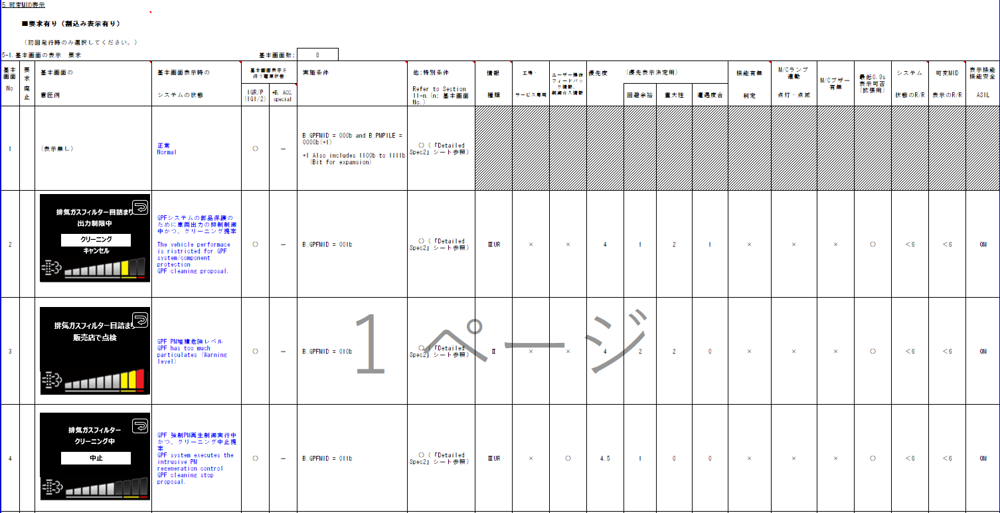
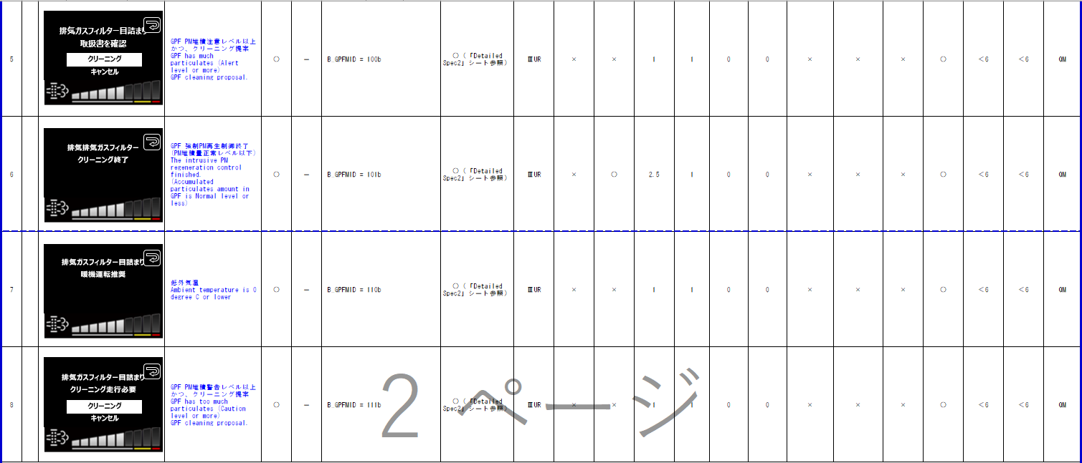
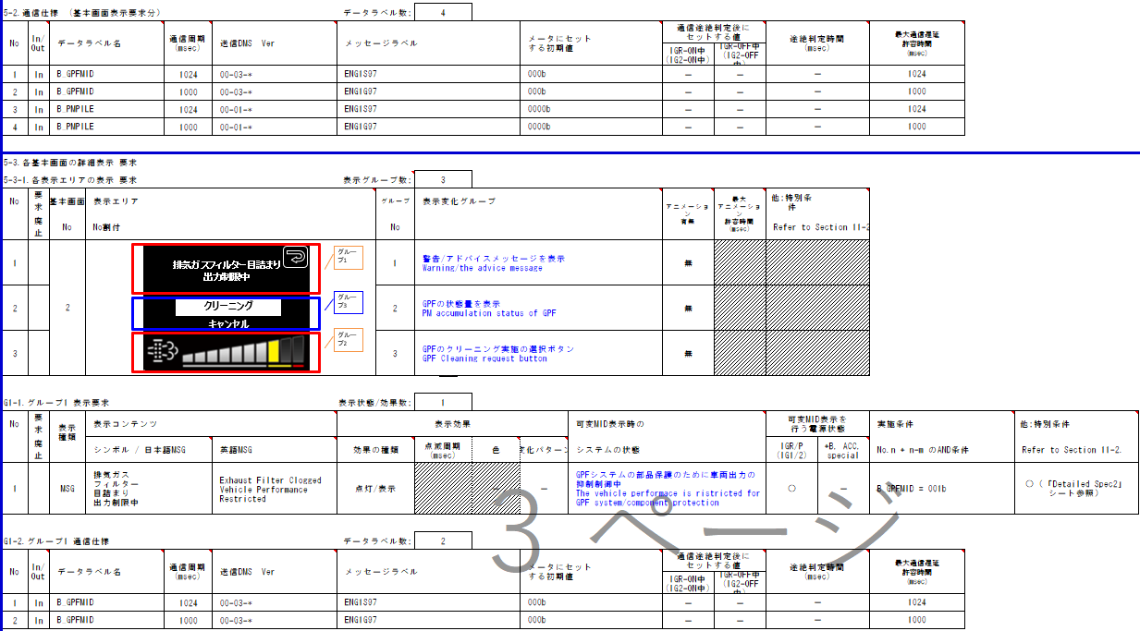
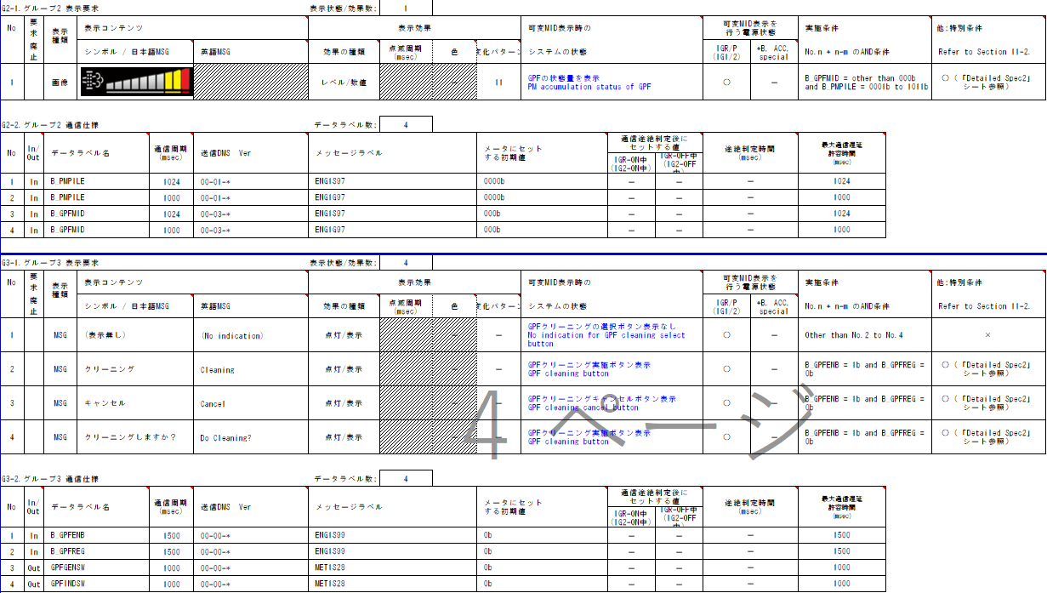
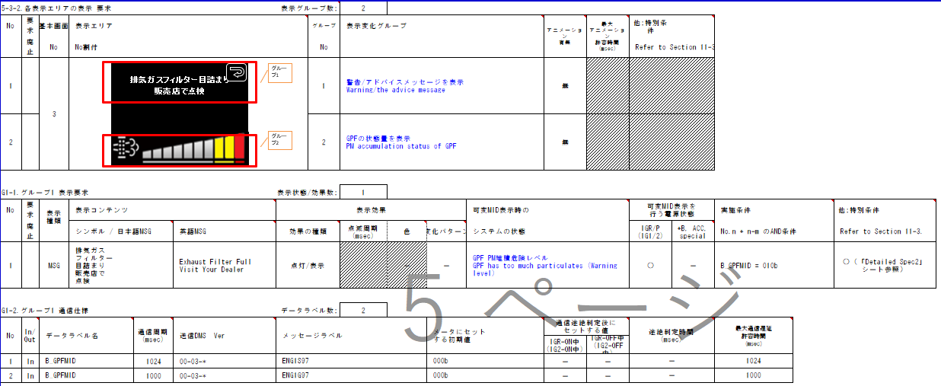
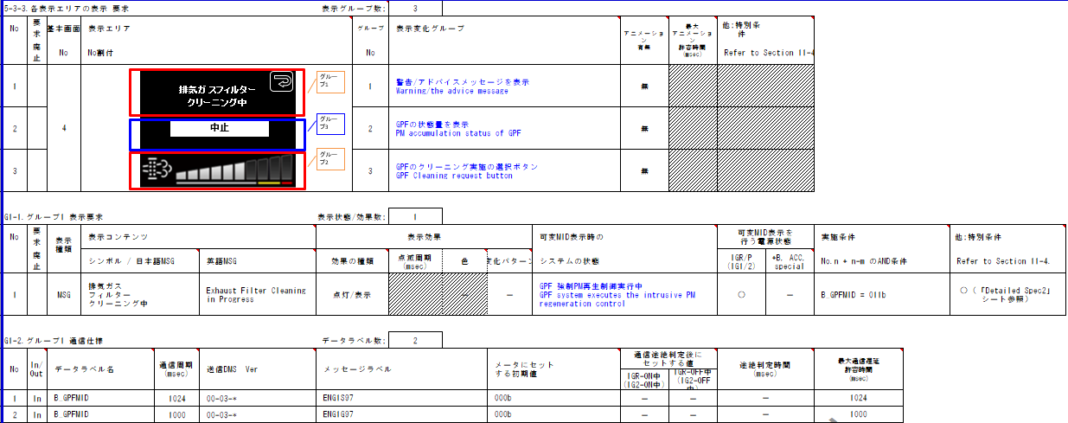
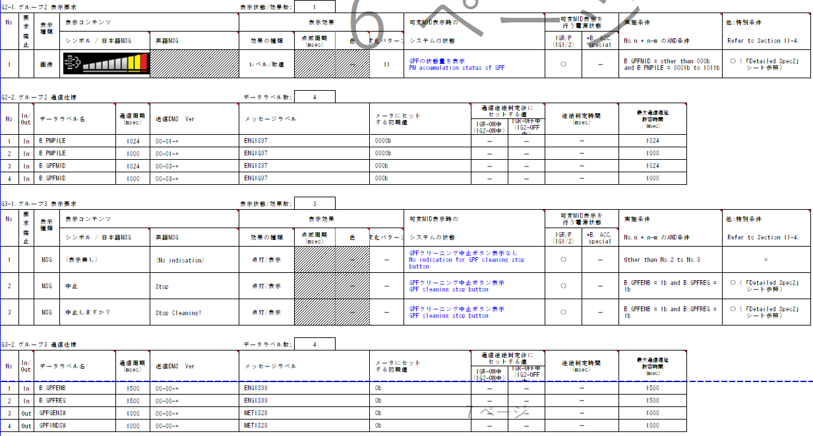
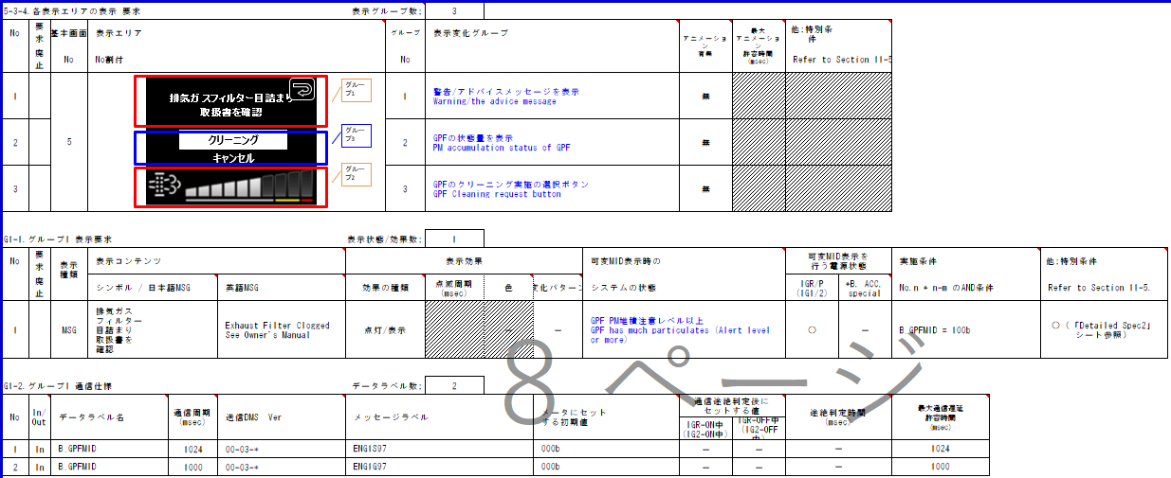
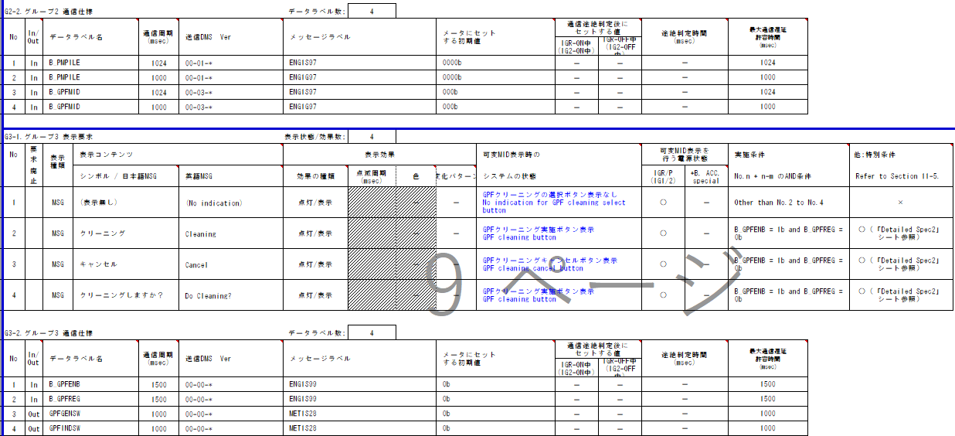
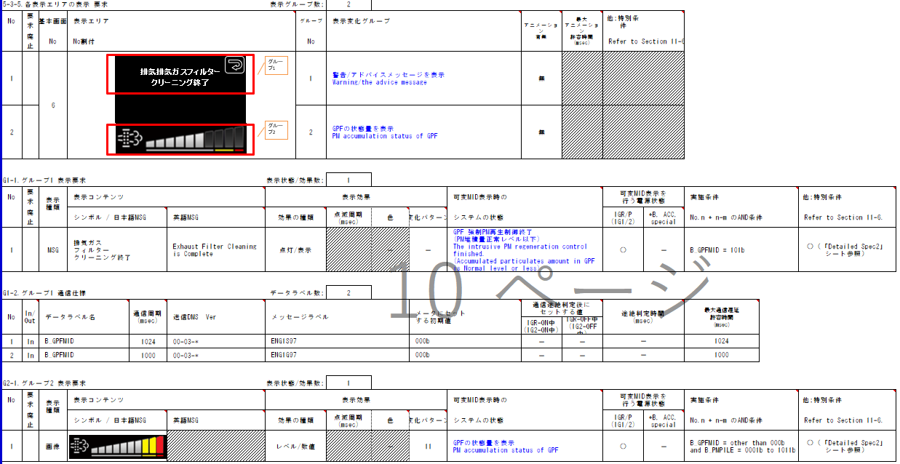
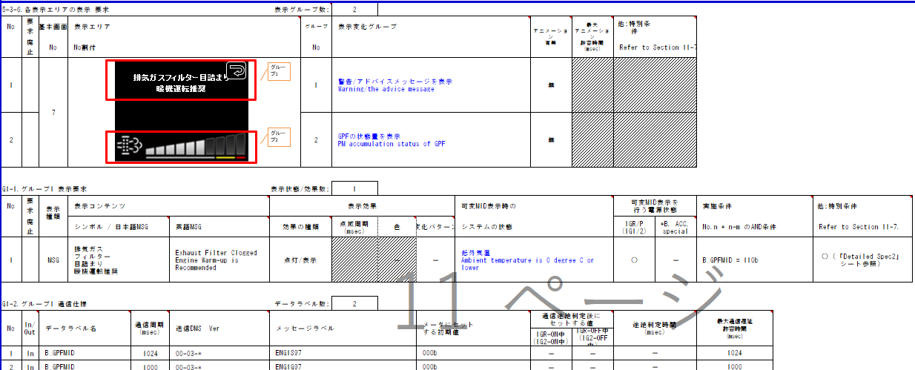
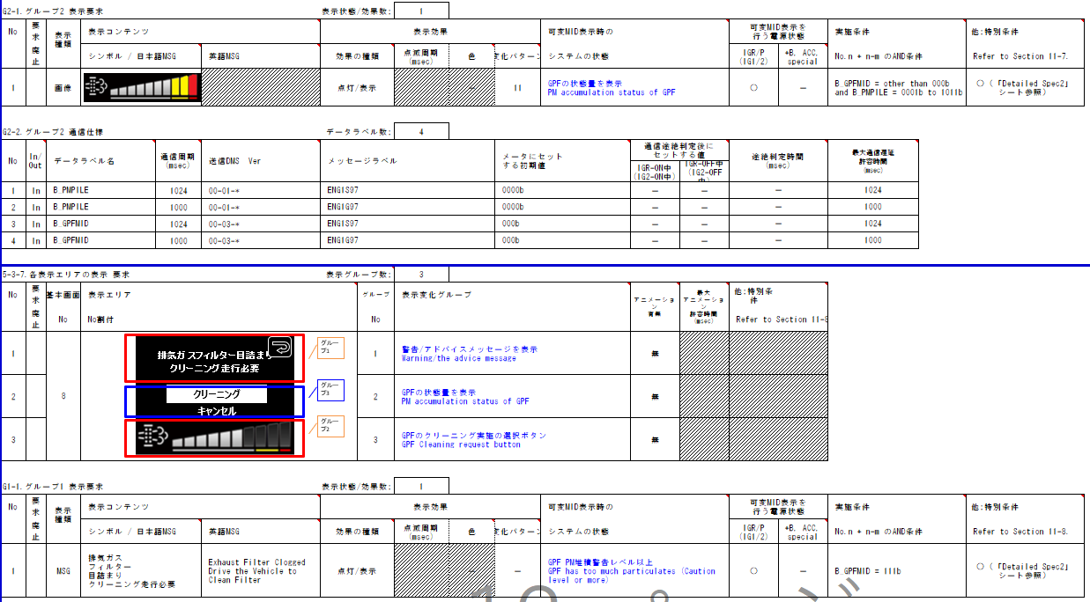
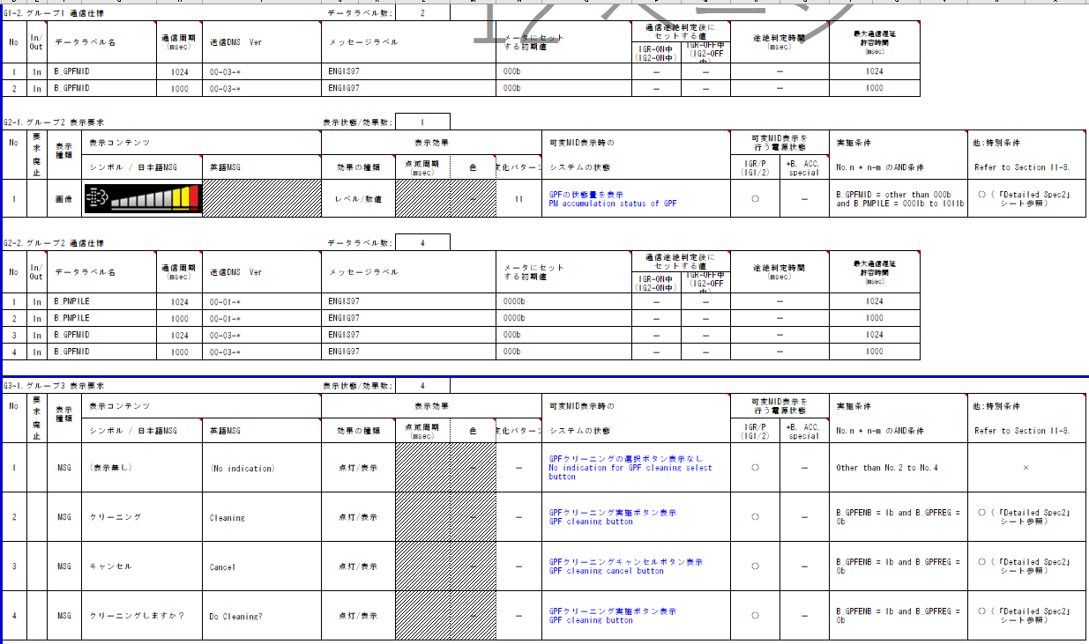
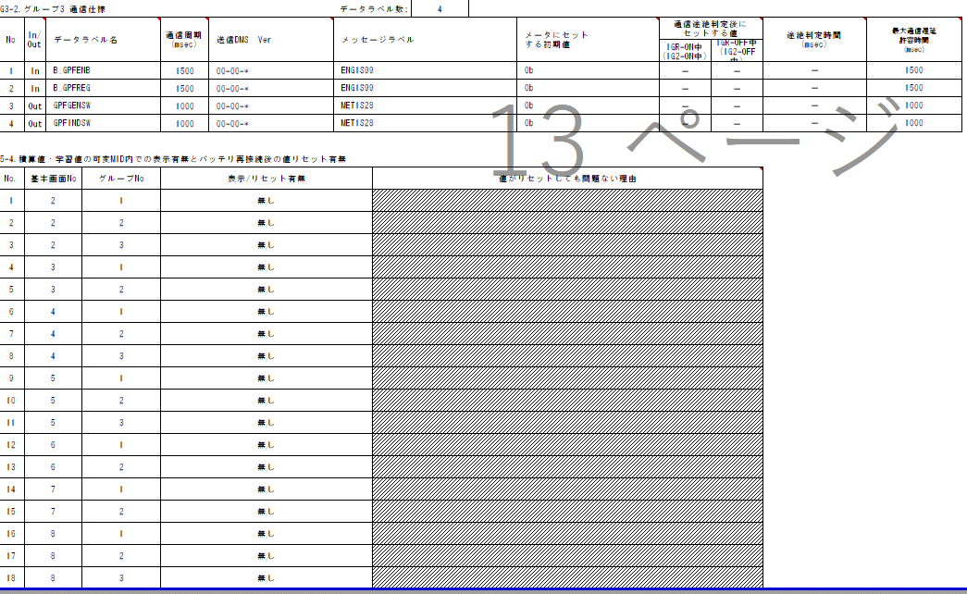
入力信号が6ビットを超えるため、Matrix Searchを使用する
0-04-A-C0からの変更箇所を赤字で記載
ガソリンパティキュレートフィルターシステム TT/PD判定
Table Type | Matrix Search
 | 入力 |  |  |  |  |  |  |  |  |  |  | REQ | 振る舞い
種類 | Vehicle Operation Mode |  |  |  |  |  |  |  | CAN |  |  | ALERT_CH_P_GPF_WRN | TT | PD | BC | RW | RW
IGON15秒後、RW送信
TT要求有り
■MET-M_REMWAR-CSTD-1-07-A-C0.xlsx
有効電源状態 | - | - | - | - | - | - | - | - | IG-ON | IG-ON | IG-ON | ALERT_VOM_IGN_ON |  |  |  | RWT_EN 機能有無：- | IGON15秒後 機能有無：-
動作電源はIG-ON
特別条件無し
機能有無判定無し
端子名称/ メッセージラベル | VOM |  |  |  |  |  |  |  | ENG1S97/ENG1G97 | ENG1S97/ENG1G97 | ENG1S97/ENG1G97 |  |  |  |  | MET1S34 | MET1S34
信号名(データラベル) | RWT_EN | [reserved] | VCS_ON | IGN_ON | IGN_OFF_WT | IGN_OFF | BAT_WT | BAT_AO | ENG1S97_STS/ ENG1G97_STS | B_GPFMID_SIG | B_GPFTT_SIG | 判定結果 |  |  |  | GPFW | GPMW
IGON15秒後、GPMWのRW送信が追加
取り得る値 | 0b/ 1b | - | 0b/ 1b | 0b/ 1b | 0b/ 1b | 0b/ 1b | 0b/ 1b | 0b/ 1b | 通常(0b)/ 未受信(1b) | 表示無し(000b) 排気ガスフィルタ目詰まり出力制限中(001b)/ 排気ガスフィルタ目詰まり販売店で点検(010b)/ 排気ガスフィルタクリーニング中(011b)/ 排気ガスフィルタ目詰まり取扱書を確認(100b)/ 排気ガスフィルタクリーニング終了(101b)/ 排気ガスフィルタ目詰まり暖機運転推奨(110b)/ 排気ガスフィルタ目詰まりクリーニング走行必要(111b) | 消灯(000b)/ 点灯(001b)/ 点滅(1000ms 周期)(010b)/ 点滅(2000ms 周期)(011b)/ 未定義(100b)/ 未定義(101b)/ 未定義(110b)/ 未定義(111b) | UNKNOWN/ ON/ FLASH1_RW/ FLASH2/ CAUTION/ ON_CAUTION/ FLSH1_CAU_RW/ FLASH2_CAU/ WARNING_RW/ ON_WRN_RW/ FLSH1_WRN_RW/ FLSH2_WRN_RW/ REGENERATION/ ON_REGEN/ FLSH1_REG_RW/ FLASH2_REGEN/ ALERT/ ON_ALT/ FLSH1_ALT_RW/ FLSH2_ALT/ FINISH/ ON_FIN/ FLSH1_FIN_RW/ FLSH2_FIN/ LOW/ ON_LOW/ FLSH1_LOW_RW/ FLSH2_LOW/ CAUTION_LVL/ ON_CLVL/ FLH1_CLVL_RW/ FLH2_CLVL | 点灯/ 点滅(1000ms)/ 点滅(2000ms)/ - | P_GPF-CSTD-0-MEF01-REQ05～REQ11/ - |  | -/ 要求有り | -/ 要求有り | 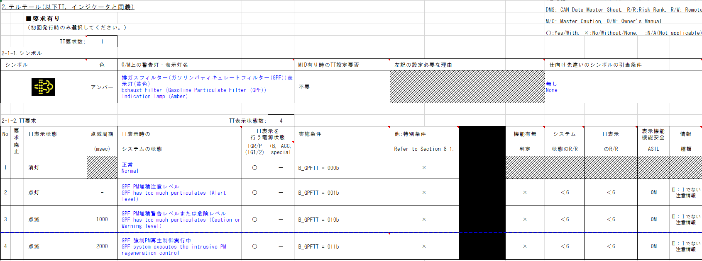 | 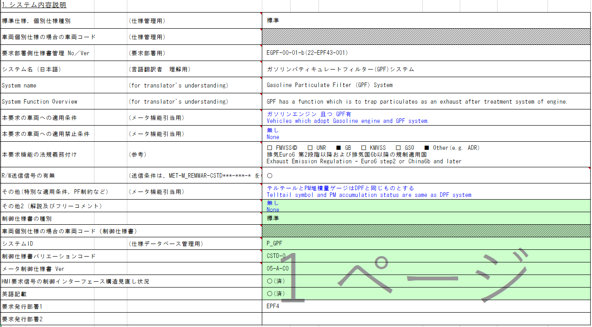 | 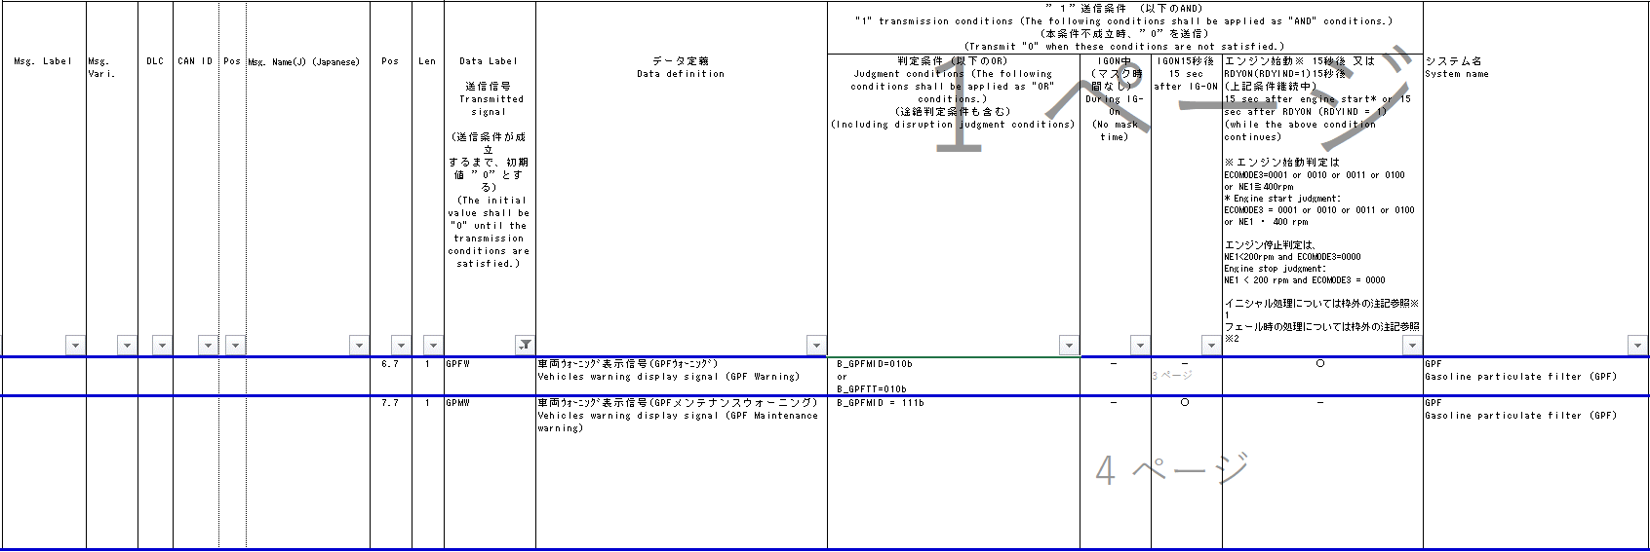
IG-ON + 通常 + 表示無し + 消灯 | * | * | * | * | * | * | * | * | 0b | 000b | 000b | UNKNOWN | - | - |  | - | -
本信号はRW仕様書に記載され、
該当するRW信号はGPFW
フレームが複数あるため、
実装は#ifdefで切り替える
IG-ON + 通常 + 表示無し + 点灯 | * | * | * | * | * | * | * | * | 0b | 000b | 001b | ON | 点灯 | - |  | - | -
初期値、消灯
途絶時、前回値保持
IG-ON + 通常 + 表示無し + 点滅(1000ms 周期) | * | * | * | * | * | * | * | * | 0b | 000b | 010b | FLASH1_RW | 点滅(1000ms) | - |  | 要求有り | -
IG-ON + 通常 + 表示無し + 点滅(2000ms 周期) | * | * | * | * | * | * | * | * | 0b | 000b | 011b | FLASH2 | 点滅(2000ms) | - |  | - | -
IG-ON + 通常 + 表示無し + 未定義 | * | * | * | * | * | * | * | * | 0b | 000b | 1**b | UNKNOWN | - | - |  | - | -
IG-ON + 通常 + 排気ガスフィルタ目詰まり出力制限中 + 消灯 | * | * | * | * | * | * | * | * | 0b | 001b | 000b | CAUTION | - | REQ05 |  | - | -
IG-ON + 通常 + 排気ガスフィルタ目詰まり出力制限中 + 点灯 | * | * | * | * | * | * | * | * | 0b | 001b | 001b | ON_CAUTION | 点灯 | REQ05 |  | - | -
RWにてTTで使用するCAN信号と、
MIDで使用するCAN信号を共に参照しているため、
1つのCHとして実装する
IG-ON + 通常 + 排気ガスフィルタ目詰まり出力制限中 + 点滅(1000ms 周期) | * | * | * | * | * | * | * | * | 0b | 001b | 010b | FLSH1_CAU_RW | 点滅(1000ms) | REQ05 |  | 要求有り | -
IG-ON + 通常 + 排気ガスフィルタ目詰まり出力制限中 + 点滅(2000ms 周期) | * | * | * | * | * | * | * | * | 0b | 001b | 011b | FLASH2_CAU | 点滅(2000ms) | REQ05 |  | - | -
MID要求有り
IG-ON + 通常 + 排気ガスフィルタ目詰まり出力制限中 + 未定義 | * | * | * | * | * | * | * | * | 0b | 001b | 1**b | CAUTION | - | REQ05 |  | - | -
IG-ON + 通常 + 排気ガスフィルタ目詰まり販売店で点検 + 消灯 | * | * | * | * | * | * | * | * | 0b | 010b | 000b | WARNING_RW | - | REQ06 |  | 要求有り | -
IG-ON + 通常 + 排気ガスフィルタ目詰まり販売店で点検 + 点灯 | * | * | * | * | * | * | * | * | 0b | 010b | 001b | ON_WRN_RW | 点灯 | REQ06 |  | 要求有り | -
IG-ON + 通常 + 排気ガスフィルタ目詰まり販売店で点検 + 点滅(1000ms 周期) | * | * | * | * | * | * | * | * | 0b | 010b | 010b | FLSH1_WRN_RW | 点滅(1000ms) | REQ06 |  | 要求有り | -
IG-ON + 通常 + 排気ガスフィルタ目詰まり販売店で点検 + 点滅(2000ms 周期) | * | * | * | * | * | * | * | * | 0b | 010b | 011b | FLSH2_WRN_RW | 点滅(2000ms) | REQ06 |  | 要求有り | -
IG-ON + 通常 + 排気ガスフィルタ目詰まり販売店で点検 + 未定義 | * | * | * | * | * | * | * | * | 0b | 010b | 1**b | WARNING_RW | - | REQ06 |  | 要求有り | -
機能有無判定無し
IG-ON + 通常 + 排気ガスフィルタクリーニング中 + 消灯 | * | * | * | * | * | * | * | * | 0b | 011b | 000b | REGENERATION | - | REQ07 |  | - | -
動作電源はIG-ON
特別条件無し
IG-ON + 通常 + 排気ガスフィルタクリーニング中 + 点灯 | * | * | * | * | * | * | * | * | 0b | 011b | 001b | ON_REGEN | 点灯 | REQ07 |  | - | -
IG-ON + 通常 + 排気ガスフィルタクリーニング中 + 点滅(1000ms 周期) | * | * | * | * | * | * | * | * | 0b | 011b | 010b | FLSH1_REG_RW | 点滅(1000ms) | REQ07 |  | 要求有り | -
IG-ON + 通常 + 排気ガスフィルタクリーニング中 + 点滅(2000ms 周期) | * | * | * | * | * | * | * | * | 0b | 011b | 011b | FLASH2_REGEN | 点滅(2000ms) | REQ07 |  | - | -
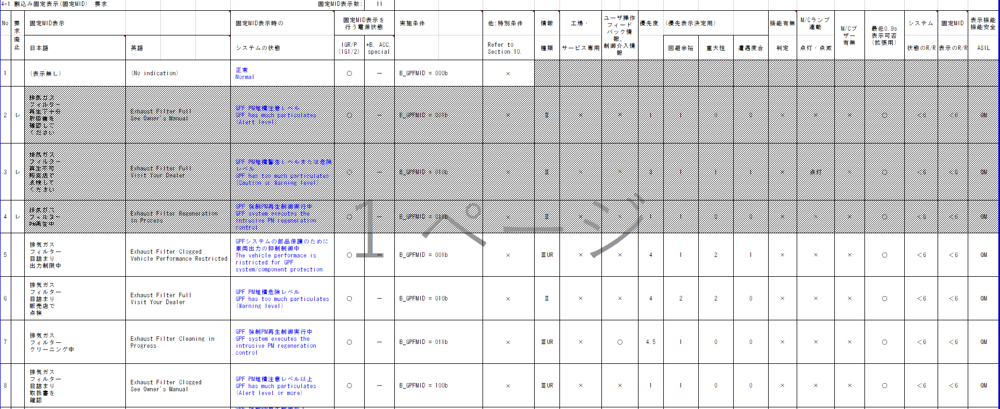
IG-ON + 通常 + 排気ガスフィルタクリーニング中 + 未定義 | * | * | * | * | * | * | * | * | 0b | 011b | 1**b | REGENERATION | - | REQ07 |  | - | -
IG-ON + 通常 + 排気ガスフィルタ目詰まり取扱書を確認 + 消灯 | * | * | * | * | * | * | * | * | 0b | 100b | 000b | ALERT | - | REQ08 |  | - | -
IG-ON + 通常 + 排気ガスフィルタ目詰まり取扱書を確認 + 点灯 | * | * | * | * | * | * | * | * | 0b | 100b | 001b | ON_ALT | 点灯 | REQ08 |  | - | -
IG-ON + 通常 + 排気ガスフィルタ目詰まり取扱書を確認 + 点滅(1000ms 周期) | * | * | * | * | * | * | * | * | 0b | 100b | 010b | FLSH1_ALT_RW | 点滅(1000ms) | REQ08 |  | 要求有り | -
IG-ON + 通常 + 排気ガスフィルタ目詰まり取扱書を確認 + 点滅(2000ms 周期) | * | * | * | * | * | * | * | * | 0b | 100b | 011b | FLSH2_ALT | 点滅(2000ms) | REQ08 |  | - | -
IG-ON + 通常 + 排気ガスフィルタ目詰まり取扱書を確認 + 未定義 | * | * | * | * | * | * | * | * | 0b | 100b | 1**b | ALERT | - | REQ08 |  | - | -
IG-ON + 通常 + 排気ガスフィルタクリーニング終了 + 消灯 | * | * | * | * | * | * | * | * | 0b | 101b | 000b | FINISH | - | REQ09 |  | - | -
IG-ON + 通常 + 排気ガスフィルタクリーニング終了 + 点灯 | * | * | * | * | * | * | * | * | 0b | 101b | 001b | ON_FIN | 点灯 | REQ09 |  | - | -
IG-ON + 通常 + 排気ガスフィルタクリーニング終了 + 点滅(1000ms 周期) | * | * | * | * | * | * | * | * | 0b | 101b | 010b | FLSH1_FIN_RW | 点滅(1000ms) | REQ09 |  | 要求有り | -
IG-ON + 通常 + 排気ガスフィルタクリーニング終了 + 点滅(2000ms 周期) | * | * | * | * | * | * | * | * | 0b | 101b | 011b | FLSH2_FIN | 点滅(2000ms) | REQ09 |  | - | -
IG-ON + 通常 + 排気ガスフィルタクリーニング終了 + 未定義 | * | * | * | * | * | * | * | * | 0b | 101b | 1**b | FINISH | - | REQ09 |  | - | -
IG-ON + 通常 + 排気ガスフィルタ目詰まり暖機運転推奨 + 消灯 | * | * | * | * | * | * | * | * | 0b | 110b | 000b | LOW | - | REQ10 |  | - | -
IG-ON + 通常 + 排気ガスフィルタ目詰まり暖機運転推奨 + 点灯 | * | * | * | * | * | * | * | * | 0b | 110b | 001b | ON_LOW | 点灯 | REQ10 |  | - | -
IG-ON + 通常 + 排気ガスフィルタ目詰まり暖機運転推奨 + 点滅(1000ms 周期) | * | * | * | * | * | * | * | * | 0b | 110b | 010b | FLSH1_LOW_RW | 点滅(1000ms) | REQ10 |  | 要求有り | -
IG-ON + 通常 + 排気ガスフィルタ目詰まり暖機運転推奨 + 点滅(2000ms 周期) | * | * | * | * | * | * | * | * | 0b | 110b | 011b | FLSH2_LOW | 点滅(2000ms) | REQ10 |  | - | -
IG-ON + 通常 + 排気ガスフィルタ目詰まり暖機運転推奨 + 未定義 | * | * | * | * | * | * | * | * | 0b | 110b | 1**b | LOW | - | REQ10 |  | - | -
IG-ON + 通常 + 排気ガスフィルタ目詰まりクリーニング走行必要 + 消灯 | * | * | * | * | * | * | * | * | 0b | 111b | 000b | CAUTION_LVL | - | REQ11 |  | - | 要求有り
IG-ON + 通常 + 排気ガスフィルタ目詰まりクリーニング走行必要 + 点灯 | * | * | * | * | * | * | * | * | 0b | 111b | 001b | ON_CLVL | 点灯 | REQ11 |  | - | 要求有り
IG-ON + 通常 + 排気ガスフィルタ目詰まりクリーニング走行必要 + 点滅(1000ms 周期) | * | * | * | * | * | * | * | * | 0b | 111b | 010b | FLH1_CLVL_RW | 点滅(1000ms) | REQ11 |  | 要求有り | 要求有り
IG-ON + 通常 + 排気ガスフィルタ目詰まりクリーニング走行必要 + 点滅(2000ms 周期) | * | * | * | * | * | * | * | * | 0b | 111b | 011b | FLH2_CLVL | 点滅(2000ms) | REQ11 |  | - | 要求有り
IG-ON + 通常 + 排気ガスフィルタ目詰まりクリーニング走行必要 + 未定義 | * | * | * | * | * | * | * | * | 0b | 111b | 1**b | CAUTION_LVL | - | REQ11 |  | - | 要求有り
IG-ON + 未受信 + * + * | * | * | * | * | * | * | * | * | 1b | ***b | ***b | UNKNOWN | - | - |  | - | -
IG-OFF | * | * | * | * | * | * | * | * | *b | ***b | ***b | UNKNOWN | - | - |  | - | -

電源状態(VOM)は判定条件に含めない。
・IGは通信状態(未受信)に含まれる
通信状態の下位1bitで判定する。 通常：00b(正常受信)/10b(通信途絶)
未受信：01b(未受信)/11b(未受信途絶)
既存のREQ名から変更無し

実施条件の変更。
B_GPFBZR = 1b
↓
B_GPFBZR = 0b -> 1b
エッジ検出はVSV側の責務とし、Alertからは入力に従いレベルで通知する
フレームが複数あるため、
実装は#ifdefで切り替える
初期値、非表示
入力信号が6ビット以下のため、Indexを使用
本信号はRW仕様書に記載され、
該当するRW信号はGPFW
途絶時、前回値保持

ガソリンパティキュレートフィルターシステム BC判定
Table Type | Index
 | 入力 |  |  |  |  |  |  |  |  |  | REQ | 振る舞い
種類 | Vehicle Operation Mode |  |  |  |  |  |  |  | CAN |  | ALERT_CH_P_GPF_BC | TT | PD | BC | RW
BZR要求有り
有効電源状態 | - | - | - | - | - | - | - | - | IG-ON | IG-ON | ALERT_VOM_IGN_ON
端子名称/ メッセージラベル | VOM |  |  |  |  |  |  |  | ENG1S97/ENG1G97 | ENG1S97/ENG1G97
動作電源はIG-ON
特別条件無し
信号名(データラベル) | RWT_EN | [reserved] | VCS_ON | IGN_ON | IGN_OFF_WT | IGN_OFF | BAT_WT | BAT_AO | ENG1S97_STS/ ENG1G97_STS | B_GPFBZR_SIG | 判定結果
取り得る値 | 0b/ 1b | - | 0b/ 1b | 0b/ 1b | 0b/ 1b | 0b/ 1b | 0b/ 1b | 0b/ 1b | 通常(0b)/ 未受信(1b) | 吹鳴なし(0b)/ 単発吹鳴(1b) | UNKNOWN/ SINGLE |  |  | -/ 単発
IG-ON + 通常 + 吹鳴なし | * | * | * | * | * | * | * | * | 0b | 0b | UNKNOWN |  |  | -
IG-ON + 通常 + 単発吹鳴 | * | * | * | * | * | * | * | * | 0b | 1b | SINGLE |  |  | 単発
IG-ON + 未受信 + * | * | * | * | * | * | * | * | * | 1b | *b | UNKNOWN |  |  | -
IG-OFF + * + * + * | * | * | * | * | * | * | * | * | *b | *b | UNKNOWN |  |  | -

・電源状態(VOM)は判定条件に含めない。
・IGは通信状態(未受信)に含まれる
通信状態の下位1bitで判定する。 通常：00b(正常受信)/10b(通信途絶)
未受信：01b(未受信)/11b(未受信途絶)

フレームが複数あるため、
実装は#ifdefで切り替える
初期値、非吹鳴
途絶時、前回値保持

SW要求無し

VMID制御は、VSV側の対応となりAlert責務外として設計

